Carlos
# | LIBERADO | MACROPROCESSO | CASO DE TESTE | CANAL | PAPEL | FLUXO | PARÂMETROS | RESULTADO ESPERADO | DATA EXECUÇÃO | MASSA | STATUS CT | RESULTADO ENCONTRADO | ANÁLISE DATAPREV | MELHORIAS
1 | Sim | Requerimento Inicial de BI | Criação de tarefa de BI inicial com fluxo ATESTMED para categoria Segurado Especial SEM exigência de preenchimento da AD. Premissas: Catálogo: Exige autodeclaração = DESATIVADO Parâmetro: 144 - Fluxo ATESTMED = LIGADO | Central 135 | ATENDENTE_CENTRAL_135 | 1. Na conclusão do requerimento é emitido o aviso: "É necessário apresentar os documentos no prazo de 5 dias. Caso não apresente, o pedido será cancelado." 2. A tarefa de BI criada com STATUS: EM EXIGÊNCIA 3. Status SIBE: Fluxo não iniciado 4. Tarefa COM as divergências: - 174 Ausência do atestado médico | - | 1. Na conclusão do requerimento é emitido o aviso: "É necessário apresentar os documentos no prazo de 5 dias. Caso não apresente, o pedido será cancelado." 2. A tarefa de BI criada com STATUS: EM EXIGÊNCIA 3. Status SIBE: Fluxo não iniciado 4. Tarefa COM as divergências: - 174 Ausência do atestado médico | 2026-08-12 | 10000008427 | Aprovado
2 | Sim | Requerimento Inicial de BI | Criação de tarefa de BI inicial com fluxo PRESENCIAL para categoria Segurado Especial SEM exigência de preenchimento da AD. Premissas: Catálogo: Exige autodeclaração = DESATIVADO Parâmetro: 144 - Fluxo ATESTMED = LIGADO | Central 135 | ATENDENTE_CENTRAL_135 | 1. Logar no Portal do Atendimento INSS com o perfil do caso de teste 2. Criar tarefa de BI informando: - Tipo de Incapacidade? "Permanente" - A pessoa está presa? "Não" - Categoria do trabalhador "Segurado Especial" - A pessoa ficou sem trabalhar? "Sim" 3. Realizar o agendamento da perícia médica; | - | 1. Na conclusão do requerimento é emitido o aviso: "Seu pedido ainda não foi finalizado. É preciso realizar o agendamento da perícia médica." 2. A tarefa de BI criada com STATUS: PENDENTE 3. Status SIBE: Fluxo não iniciado | 2026-08-12 | 10000008508 | Aprovado | Diferente do que prevê o cenário, a mensagem ao final do requerimento foi a de agendamento da perícia (correto). Correrção do erro na finalização do agendamento ainda não disponibilizada [13/08] Aprovado, considerando novo entendimento (não entra em exigência e não marca a divergência 174)
3 | Sim | Requerimento Inicial de BI | Criação de tarefa de BI inicial com fluxo ATESTMED para categoria Segurado Especial COM exigência de preenchimento da AD. Premissas: Catálogo: Exige autodeclaração = ATIVADO Parâmetro: 144 - Fluxo ATESTMED = LIGADO | Central 135 | ATENDENTE_CENTRAL_135 | 1. Logar no Portal do Atendimento INSS com o perfil do caso de teste 2. Criar tarefa de BI informando: - Tipo de Incapacidade? "Temporária " - A pessoa está presa? "Não" - Categoria do trabalhador "Segurado Especial" - A pessoa ficou sem trabalhar? "Sim" | - | 1. Na conclusão do requerimento é emitido o aviso: "É necessário apresentar os documentos no prazo de 5 dias. Caso não apresente, o pedido será cancelado." 2. A tarefa de BI criada com STATUS: EM EXIGÊNCIA 3. Status SIBE: Fluxo não iniciado 4. Tarefa COM as divergências: - 116 Autodeclaração não enviada - 174 Ausência do atestado médico | 2026-08-10 | 10000002739 | Aprovado
4 | Sim | Requerimento Inicial de BI | Criação de tarefa de BI inicial com fluxo PRESENCIAL para categoria Segurado Especial COM exigência de preenchimento da AD. Premissas: Catálogo: Exige autodeclaração = ATIVADO Parâmetro: 144 - Fluxo ATESTMED = LIGADO | Central 135 | ATENDENTE_CENTRAL_135 | 1. Logar no Portal do Atendimento INSS com o perfil do caso de teste 2. Criar tarefa de BI informando: - Tipo de Incapacidade? "Permanente" - A pessoa está presa? "Não" - Categoria do trabalhador "Segurado Especial" - A pessoa ficou sem trabalhar? "Sim" 3. Realizar o agendamento da perícia médica; | - | 1. Na conclusão do requerimento é emitido o aviso: "Seu pedido ainda não foi finalizado. É preciso realizar o agendamento da perícia médica." 2. A tarefa de BI criada com STATUS: PENDENTE 3. Status SIBE: Fluxo não iniciado | 2026-08-10 | 10000003115 | Aprovado | Diferente do que prevê o cenário, a mensagem ao final do requerimento foi a de agendamento da perícia. Ao finalizar o agendamento, ocorre o erro conforme print da coluna Q. A perícia é agendada, mas marca a divergência 168 - Pendência de agendamento de perícia e não marca a 174, nem abre exigência [12/08] Aprovado Obs.: Não marcou a divergência 174 conforme Resultado Esperado (comportamento correto) |  |  | 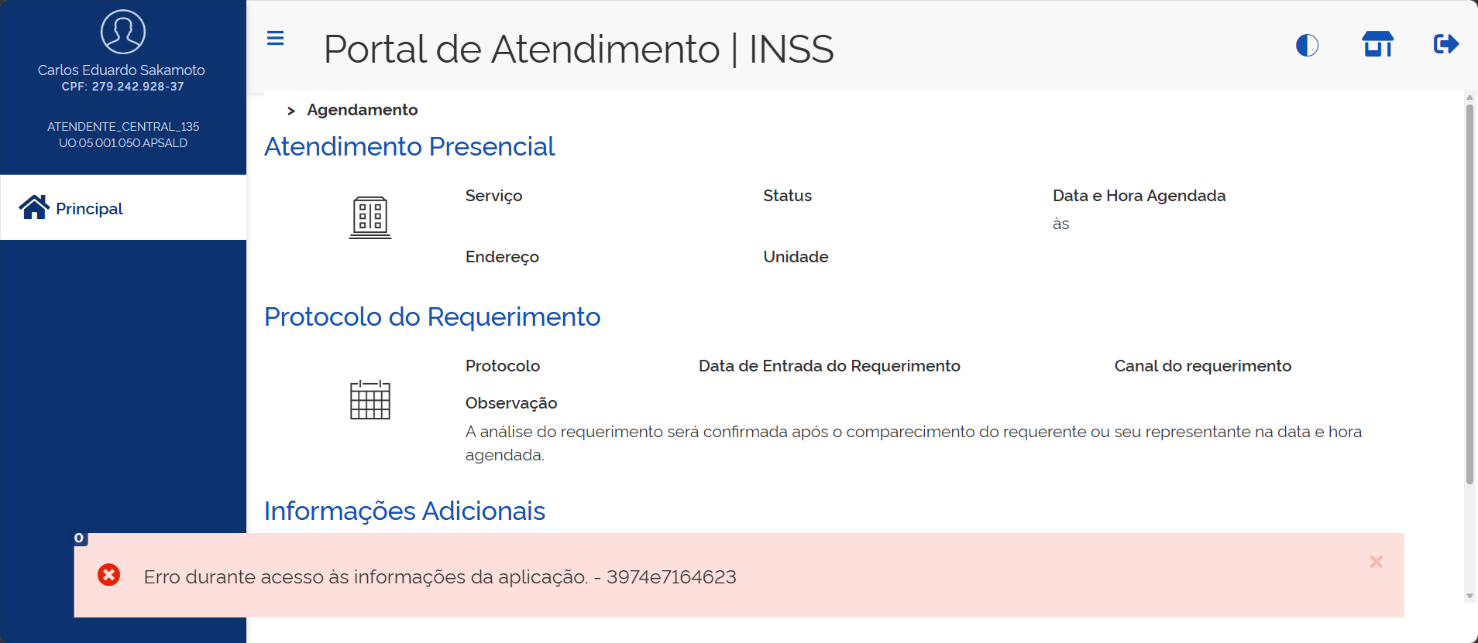
5 | Sim | Requerimento Inicial de BI | Criação de tarefa de BI inicial com fluxo PRESENCIAL para categoria DIFERENTE de Segurado Especial COM exigência de preenchimento da AD. Premissas: Catálogo: Exige autodeclaração = ATIVADO Parâmetro: 144 - Fluxo ATESTMED = LIGADO Parâmetro: 109 -Tipo de Incapacidade Permanente leva à Fluxo Presencial do Novo BI | Central 135 | ATENDENTE_CENTRAL_135 | 1. Logar no Portal do Atendimento INSS com o perfil do caso de teste 2. Criar tarefa de BI informando: - Tipo de Incapacidade? "Permanente" - A pessoa está presa? "Não" - Categoria do trabalhador "Desempregado" ... - A pessoa ficou sem trabalhar? "Sim" 3. Realizar o agendamento da perícia médica; | - | 1. Na conclusão do requerimento é emitido o aviso: "Seu pedido ainda não foi finalizado. É preciso realizar o agendamento da perícia médica." 2. A tarefa de BI criada com STATUS: PENDENTE 3. Status SIBE: Fluxo não iniciado | 2026-08-12 | 10000008346 | Aprovado | Obs.: Não marcou a divergência 174 conforme Resultado Esperado (comportamento correto)
6 | Sim | Requerimento Inicial de BI | Criação de tarefa de BI inicial com fluxo ATESTMED para categoria DIFERENTE de Segurado Especial COM exigência de preenchimento da AD. Premissas: Catálogo: Exige autodeclaração = ATIVADO Parâmetro: 144 - Fluxo ATESTMED = LIGADO | Central 135 | ATENDENTE_CENTRAL_135 | 1. Logar no Portal do Atendimento INSS com o perfil do caso de teste 2. Criar tarefa de BI informando: - Tipo de Incapacidade? "Temporário" - A pessoa está presa? "Não" - Categoria do trabalhador "Desempregado" ... - A pessoa ficou sem trabalhar? "Sim" | - | 1. Na conclusão do requerimento é emitido o aviso: "É necessário apresentar os documentos no prazo de 5 dias. Caso não apresente, o pedido será cancelado." 2. A tarefa de BI criada com STATUS: EM EXIGÊNCIA 3. Status SIBE: Fluxo não iniciado 4. Tarefa COM as divergências: - 174 Ausência do atestado médico | 2026-08-10 | 10000003468 | Aprovado | Obs.: A opção "A pessoa ficou sem trabalhar" prevista no fluxo não se aplica por se tratar da categora desempregado (comportamento correto). Não atualizou o status Sibe conforme previsto no resultado esperado
7 | Sim | Requerimento Inicial de BI | Criar tarefa de BI inicial fluxo ATESTMEDQ para categoria "Segurado especial" onde o parâmetro "Exige Autodeclaração" no Catálogo está DESATIVADO **Parâmetro PAT ligado: 144 - Fluxo ATESTMEDQ ??? | PAT | SERVIDOR | 1. Logar no Portal do Atendimento INSS com o perfil do caso de teste 2.Criar tarefa de BI informando: Tipo de Incapacidade? "Temporária " A pessoa está presa? Não Categoria do trabalhador "Segurado Especial" A pessoa ficou sem trabalhar? Sim | - | Tarefa de BI criada com situação Pendente. Tarefa SEM Divergência de autodeclaração (116) Status SIBE igual a AGUARDANDO ATESTADO Tarefa.Exige_autodeclaração = 0 | 2026-08-13 | 83740104791 | Aprovado | Status Sibe não atualizado conforme resultado esperado (integração desligada)
8 | Sim | Requerimento Inicial de BI | Criar tarefa de BI inicial fluxo PRESENCIAL para categoria "Segurado especial" onde o parâmetro "Exige Autodeclaração" no Catálogo está DESATIVADO **Parâmetro PAT ligado: 144 - Fluxo ATESTMEDQ **Parâmetro PAT ligado: 109 -Tipo de Incapacidade Permanente leva à Fluxo Presencial do Novo BI | PAT | SERVIDOR | 1. Logar no Portal do Atendimento INSS com o perfil do caso de teste 2.Criar tarefa de BI informando: Tipo de Incapacidade? "Permanente" A pessoa está presa? Não Categoria do trabalhador "Segurado Especial" A pessoa ficou sem trabalhar? Sim 3. Criar o agendamento da perícia | - | Tarefa de BI criada com situação Pendente. Tarefa SEM Divergência de autodeclaração (116) Status SIBE igual a AGUARDANDO PERÍCIA Tarefa.Exige_autodeclaração = 0 | 2026-08-13 | 42967344150 | Aprovado | Status Sibe não atualizado conforme resultado esperado (integração desligada)
9 | Sim | Requerimento Inicial de BI | Criar tarefa de BI inicial fluxo ATESTMEDQ para categoria diferente de "Segurado especial" onde o parâmetro "Exige Autodeclaração" no Catálogo está DESATIVADO **Parâmetro PAT ligado: 144 - Fluxo ATESTMEDQ | PAT | SERVIDOR | 1. Logar no Portal do Atendimento INSS com o perfil do caso de teste 2.Criar tarefa de BI informando: Tipo de Incapacidade? "Temporária " A pessoa está presa? Não Categoria do trabalhador diferente de "Segurado Especial" | - | Tarefa de BI criada com situação Pendente. Tarefa SEM Divergência de autodeclaração (116) Status SIBE igual a AGUARDANDO ATESTADO Tarefa.Exige_autodeclaração = 0 | 2026-08-13 | 86877770439 | Aprovado | Status Sibe não atualizado conforme resultado esperado (integração desligada)
10 | Sim | Requerimento Inicial de BI | Criar tarefa de BI inicial fluxo ATESTMEDQ para categoria DIFERENTE de "Segurado especial" onde o parâmetro "Exige Autodeclaração" no Catálogo está ATIVADO **Parâmetro PAT ligado: 144 - Fluxo ATESTMEDQ | PAT | SERVIDOR | 1. Logar no Portal do Atendimento INSS com o perfil do caso de teste 2.Criar tarefa de BI informando: Tipo de Incapacidade? "Temporária " A pessoa está presa? Não Categoria do trabalhador diferente de "Segurado Especial" | - | Tarefa de BI criada com situação Pendente. Tarefa SEM Divergência de autodeclaração (116) Status SIBE igual a AGUARDANDO ATESTADO Tarefa.Exige_autodeclaração = 0 | 2026-08-10 | 10000001503 | Aprovado | Status Sibe não atualizado conforme resultado esperado (integração desligada)
11 | Sim | Requerimento Inicial de BI | Criar tarefa de BI inicial fluxo PRESENCIAL para categoria DIFERENTE de "Segurado especial" onde o parâmetro "Exige Autodeclaração" no Catálogo está ATIVADO **Parâmetro PAT ligado: 144 - Fluxo ATESTMEDQ **Parâmetro PAT ligado: 109 -Tipo de Incapacidade Permanente leva à Fluxo Presencial do Novo BI | PAT | SERVIDOR | 1. Logar no Portal do Atendimento INSS com o perfil do caso de teste 2.Criar tarefa de BI informando: Tipo de Incapacidade? "Permanente" A pessoa está presa? Não Categoria do trabalhador diferente de "Segurado Especial" 3. Criar o agendamento da perícia | - | Tarefa de BI criada com situação Pendente. Tarefa SEM Divergência de autodeclaração (116) Status SIBE igual a AGUARDANDO PERÍCIA Tarefa.Exige_autodeclaração = 0 | 2026-08-10 | 10000001767 | Aprovado | Status Sibe não atualizado conforme resultado esperado (integração desligada)
12 | Não | Integração | Criar tarefa de BI inicial fluxo ATESTMEDQ para categoria "Segurado especial" onde o parâmetro "Exige Autodeclaração" no Catálogo está ATIVADO e foi respondida a autodeclaração COM período pendente **Parâmetro PAT ligado: 144 - Fluxo ATESTMEDQ | PAT | SERVIDOR | 1. Logar no Portal do Atendimento INSS com o perfil do caso de teste 2.Criar tarefa de BI informando: Tipo de Incapacidade? "Temporária " A pessoa está presa? Não Categoria do trabalhador "Segurado Especial" A pessoa ficou sem trabalhar? Sim 3. Responder formulário da autodeclaração | - | Tarefa de BI criada com situação Pendente. Tarefa SEM Divergência de autodeclaração (116) Status SIBE igual a FLUXO NÃO INICIADO Aguardar até a geração automática do PDF da autodeclaração: DTP: Campo Exige_autodeclaração = 1 Campo DT_RETORNO_SES_CNIS deverá estar preenchido (Descritivo preenchido pelo CNIS) Tabela SES_CNIS_ANALISES (Indica a existência ou não de períodos pendentes) Status SIBE igual a AGUARDANDO ATESTADO Na opção "Lista de Ocorrências", o json de integração com o SIBE deverá conter o campo "periodosPendentesSegEsp" com valor true.
13 | Não | Integração | Criar tarefa de BI inicial fluxo ATESTMEDQ para categoria "Segurado especial" onde o parâmetro "Exige Autodeclaração" no Catálogo está ATIVADO e foi respondida a autodeclaração SEM período pendente **Parâmetro PAT ligado: 144 - Fluxo ATESTMEDQ | PAT | SERVIDOR | 1. Logar no Portal do Atendimento INSS com o perfil do caso de teste 2.Criar tarefa de BI informando: Tipo de Incapacidade? "Temporária " A pessoa está presa? Não Categoria do trabalhador "Segurado Especial" A pessoa ficou sem trabalhar? Sim 3. Responder a autodeclaração | - | Tarefa de BI criada com situação Pendente. Tarefa SEM Divergência de autodeclaração (116) Status SIBE igual a FLUXO NÃO INICIADO Aguardar até a geração automática do PDF da autodeclaração: DTP: Campo Exige_autodeclaração = 1 Campo DT_RETORNO_SES_CNIS deverá estar preenchido (Descritivo preenchido pelo CNIS) Tabela SES_CNIS_ANALISES (Indica a existência ou não de períodos pendentes) Status SIBE igual a AGUARDANDO ATESTADO Na opção "Lista de Ocorrências", o json de integração com o SIBE deverá conter o campo "periodosPendentesSegEsp" com valor false.
14 | Sim | Requerimento Inicial de BI | Criar tarefa de BI inicial fluxo ATESTMEDQ para categoria "Segurado especial" onde o parâmetro "Exige Autodeclaração" no Catálogo está ATIVADO e NÃO foi respondida a autodeclaração **Parâmetro PAT ligado: 144 - Fluxo ATESTMEDQ | PAT | SERVIDOR | 1. Logar no Portal do Atendimento INSS com o perfil do caso de teste 2.Criar tarefa de BI informando: Tipo de Incapacidade? "Temporária " A pessoa está presa? Não Categoria do trabalhador "Segurado Especial" A pessoa ficou sem trabalhar? Sim 3. NÃO Responder a autodeclaração | - | Tarefa de BI criada com situação Pendente. Status SIBE igual a FLUXO NÃO INICIADO Divergência de autodeclaração (116) incluída na tarefa Após execução workflow: Tarefa de BI com situação alterada para Exigência . DTP: Campo Exige_autodeclaração = 1 | 2026-08-11 | 10000007374 | Aprovado
15 | Sim | Requerimento Inicial de BI | Acionar Cumprimento de exigência de autodeclaração sem finalizar a autodeclaração | PAT | SERVIDOR | 1. Logar no Portal do Atendimento INSS com o perfil Servidor 2.Consultar uma tarefa em exigência de autodeclaração e acionar Cumprir Exigência Será exibida a tela de autodeclaração 3. Responder o formulário de autodeclaração mas não finalizar | - | Tarefa de BI com situação Exigência Divergência de autodeclaraçãonão (116) presente na tarefa | 2026-08-11 | 10000007374 | Aprovado
16 | Não | Integração | Cumprir a exigência de autodeclaração | PAT | SERVIDOR | 1. Logar no Portal do Atendimento INSS com o perfil Servidor 2.Consultar uma tarefa em exigência de autodeclaração e acionar Cumprir Exigência 3. Responder o formulário de autodeclaração até o final | - | Tarefa de BI com situação alterada para Pendente Divergência de autodeclaração (116) EXCLUÍDA da tarefa Aguardar até a geração automática do PDF da autodeclaração: DTP: Campo DT_RETORNO_SES_CNIS deverá estar preenchido (Descritivo preenchido pelo CNIS) Tabela SES_CNIS_ANALISES (Indica a existência ou não de períodos pendentes) Status SIBE igual a AGUARDANDO ATESTADO ou AGUARDANDO PERÍCIA (conforme a tarefa seja do fluxo ATESTMEDQ ou PRESENCIAL) Na opção "Lista de Ocorrências", o json de integração com o SIBE deverá conter o campo "periodosPendentesSegEsp" com valor true ou false, conforme tenha ou não períodos pendentes.
17 | Não | Integração | Responder o formulário de autodeclaração acessando diretamente a aba segurado especial ao detalhar a tarefa, onde a tarefa encontra-se em exigência de autodeclaração | PAT | SERVIDOR | 1. Logar no Portal do Atendimento INSS com o perfil Servidor 2.Consultar uma tarefa em exigência de autodeclaração 3. Acionar a aba Segurado especial 3. Responder o formulário de autodeclaração até o final | - | Tarefa de BI com situação alterada para Pendente Divergência de autodeclaração (116) EXCLUÍDA da tarefa Aguardar até a geração automática do PDF da autodeclaração: Status SIBE igual a AGUARDANDO ATESTADO ou AGUARDANDO PERÍCIA (conforme a tarefa seja do fluxo ATESTMEDQ ou PRESENCIAL) Na opção "Lista de Ocorrências", o json de integração com o SIBE deverá conter o campo "periodosPendentesSegEsp" com valor true ou false, conforme tenha ou não períodos pendentes.
18 | Sim | Integração | Responder o formulário de autodeclaração acessando diretamente a aba segurado especial ao detalhar a tarefa, onde a tarefa encontra-se em exigência de documento médico | PAT | SERVIDOR | 1. Logar no Portal do Atendimento INSS com o perfil Servidor 2.Consultar uma tarefa em exigência de documento médico 3. Acionar a aba Segurado especial 3. Responder o formulário de autodeclaração até o final | - | Tarefa de BI permanece em tarefa em exigência de documento médico Divergência de autodeclaração (116) EXCLUÍDA da tarefa Aguardar até a geração automática do PDF da autodeclaração: Status SIBE continua igual a FLUXO NÃO INICIADO, pois a tarefa encontra-se em exigência de documento médico | 2026-08-12 | 05875823836 | Aprovado
19 | Não | Integração | Criar tarefa de BI inicial fluxo ATESTMEDQ para categoria "Segurado especial" onde o parâmetro "Exige Autodeclaração" no Catálogo está ATIVADO, NÃO foi respondida a autodeclaração, NÃO foi incluído o anexo detalhado de AD e cidadão está preso **Parâmetro PAT ligado: 144 - Fluxo ATESTMEDQ | PAT | SERVIDOR | 1. Logar no Portal do Atendimento INSS com o perfil do caso de teste 2.Criar tarefa de BI informando: Tipo de Incapacidade? "Temporária " A pessoa está presa? Sim Categoria do trabalhador "Segurado Especial" A pessoa ficou sem trabalhar? Sim 3. NÃO Informar anexo detalhado de autodeclaração 4. NÃO responder o formulário de autodeclaração | - | Tarefa de BI criada com situação Pendente. Divergência de autodeclaração (116) incluída na tarefa Após execução workflow: Tarefa de BI com situação alterada para Exigência . Após alguns minutos: Tarefa de BI com situação Concluída. Status SIBE igual a INDEFERIDO Na opção "Lista de Ocorrências", o json de integração com o SIBE deverá conter o campo "periodosPendentesSegEsp" com valor NULL DTP: Campo Exige_autodeclaração = 0
20 | Não | Integração | Criar tarefa de BI inicial fluxo ATESTMEDQ para categoria "Segurado especial" onde o parâmetro "Exige Autodeclaração" no Catálogo está ATIVADO, NÃO foi respondida a autodeclaração, NÃO foi incluído o anexo detalhado de AD e cidadão ficou sem trabalhar **Parâmetro PAT ligado: 144 - Fluxo ATESTMEDQ | PAT | SERVIDOR | 1. Logar no Portal do Atendimento INSS com o perfil do caso de teste 2.Criar tarefa de BI informando: Tipo de Incapacidade? "Temporária " A pessoa está presa? Não Categoria do trabalhador "Segurado Especial" A pessoa ficou sem trabalhar? Não 3. Informar anexo detalhado de autodeclaração 4. NÃO responder o formulário de autodeclaração | - | Tarefa de BI criada com situação Pendente. Divergência de autodeclaração (116) incluída na tarefa Após execução workflow: Tarefa de BI com situação alterada para Exigência . Após alguns minutos: Tarefa de BI com situação Concluída. Status SIBE igual a INDEFERIDO Na opção "Lista de Ocorrências", o json de integração com o SIBE deverá conter o campo "periodosPendentesSegEsp" com valor NULL DTP: Campo Exige_autodeclaração = 0
21 | Não | Integração | Criar tarefa de BI inicial fluxo ATESTMEDQ para categoria "Segurado especial" onde o parâmetro "Exige Autodeclaração" no Catálogo está ATIVADO, NÃO foi respondida a autodeclaração e foi incluído o anexo detalhado de AD **Parâmetro PAT ligado: 144 - Fluxo ATESTMEDQ | PAT | SERVIDOR | 1. Logar no Portal do Atendimento INSS com o perfil do caso de teste 2.Criar tarefa de BI informando: Tipo de Incapacidade? "Temporária " A pessoa está presa? Não Categoria do trabalhador "Segurado Especial" A pessoa ficou sem trabalhar? Sim 3. Informar anexo detalhado de autodeclaração 4. NÃO responder o formulário de autodeclaração Resultado 1 5.Alterar via banco de dados a data da exigência para (data atual - 36 dias) Resultado 2 | - | Resultado 1:' Tarefa de BI criada com situação Pendente. Divergência de autodeclaração (116) incluída na tarefa Após execução workflow: Tarefa de BI com situação alterada para Exigência . Status SIBE igual a FLUXO NÃO INICIADO DTP: Campo Exige_autodeclaração = 2 Resultado 2 - Após alguns minutos: Tarefa de BI com situação alterada para Pendente Despacho incluído informando a operação ( fragmento de sigla XXXXXXXXXX ) Divergência de autodeclaração (116) EXCLUÍDA da tarefa Alguns minutos depois: Status SIBE igual a AGUARDANDO ATESTADO Na opção "Lista de Ocorrências", o json de integração com o SIBE deverá conter o campo "periodosPendentesSegEsp" com valor true.
22 | Não | Integração | Criar tarefa de BI inicial fluxo PRESENCIAL para categoria "Segurado especial" onde o parâmetro "Exige Autodeclaração" no Catálogo está ATIVADO, NÃO foi respondida a autodeclaração e NÃO foi incluído o anexo detalhado de AD **Parâmetro PAT ligado: 144 - Fluxo ATESTMEDQ **Parâmetro PAT ligado: 109 -Tipo de Incapacidade Permanente leva à Fluxo Presencial do Novo BI | PAT | SERVIDOR | 1. Logar no Portal do Atendimento INSS com o perfil do caso de teste 2.Criar tarefa de BI informando: Tipo de Incapacidade? "Permanente" A pessoa está presa? Não Houve acidente de trabalho? Não Categoria do trabalhador "Segurado Especial" A pessoa ficou sem trabalhar? Sim 3. NÃO informar anexo detalhado de autodeclaração 5. Realizar agendamento 6. NÃO responder o formulário de autodeclaração Resultado 1 7.Alterar via banco de dados a data da exigência para (data atual - 36 dias) Resulado 2 | - | Resultado 1:' Tarefa de BI criada com situação Pendente. Divergência de autodeclaração (116) incluída na tarefa Após execução workflow: Tarefa de BI com situação alterada para Exigência . Status SIBE igual a FLUXO NÃO INICIADO DTP: Campo Exige_autodeclaração = 1 Resultado 2 - Após alguns minutos: Tarefa de BI com situação alterada para Pendente Despacho incluído informando a operação ( fragmento de sigla XXXXXXXXXX ) Divergência de autodeclaração (116) EXCLUÍDA da tarefa Alguns minutos depois: Status SIBE igual a AGUARDANDO PERÍCIA Na opção "Lista de Ocorrências", o json de integração com o SIBE deverá conter o campo "periodosPendentesSegEsp" com valor null.
23 | Sim | Requerimento Inicial de BI | Criar tarefa de BI inicial fluxo ATESTMEDQ para categoria "Segurado especial" onde o parâmetro "Exige Autodeclaração" no Catálogo está ATIVADO e NÃO foi respondida a autodeclaração **Parâmetro PAT ligado: 144 - Fluxo ATESTMEDQ | Central 135 | ATENDENTE_CENTRAL_135 | 1. Logar no Portal do Atendimento INSS com o perfil do caso de teste 2.Criar tarefa de BI informando: Tipo de Incapacidade? "Temporária " A pessoa está presa? Não Categoria do trabalhador "Segurado Especial" A pessoa ficou sem trabalhar? Sim 3. NÃO Responder a autodeclaração Resultado 1 4. Cumprir a exigência de documento médico Resultado 2 5. Aguardar a execução do WF para atribuição de exigência de Autodeclaração Resultado 3 | - | Resultado 1: Tarefa de BI criada em Exigência de documento médico Status SIBE igual a FLUXO NÃO INICIADO Divergência de falta de autodeclaração incluída na tarefa DTP: Campo Exige_autodeclaração = 1 Resultado 2: Tarefa de BI com situação Pendente e com anexos de documento médico e documento de identificação Divergência de falta de autodeclaração ainda presente na tarefa Resultado 3: Tarefa de BI alterada com situação Exigência e incluído despacho requerendo o preenchimento da autodeclaração | 2026-08-10 | 10000007617 | Aprovado
24 | Sim | Requerimento Inicial de BI | Criar tarefa de BI inicial fluxo ATESTMEDQ para categoria diferente de "Segurado especial" onde o parâmetro "Exige Autodeclaração" no Catálogo está ATIVADO **Parâmetro PAT ligado: 144 - Fluxo ATESTMEDQ | EC | ENTIDADE_CONVENIADA | 1. Logar no Portal do Atendimento INSS com o perfil do caso de teste 2.Criar tarefa de BI informando: Tipo de Incapacidade? "Temporária " A pessoa está presa? Não Categoria do trabalhador diferente de "Segurado Especial" | - | Tarefa de BI criada com situação Pendente. Tarefa SEM Divergência de autodeclaração (116) Status SIBE igual a FLUXO NÃO INICIADO DPT: Tarefa.Exige_autodeclaração = 0 | 2026-08-10 | 10000001848 | Aprovado | Não atualizou o status Sibe conforme previsto no resultado esperado
25 | Sim | Requerimento Inicial de BI | Criar tarefa de BI inicial fluxo PRESENCIAL para categoria diferente de "Segurado especial" onde o parâmetro "Exige Autodeclaração" no Catálogo está ATIVADO **Parâmetro PAT ligado: 144 - Fluxo ATESTMEDQ **Parâmetro PAT ligado: 109 -Tipo de Incapacidade Permanente leva à Fluxo Presencial do Novo BI | EC | ENTIDADE_CONVENIADA | 1. Logar no Portal do Atendimento INSS com o perfil do caso de teste 2.Criar tarefa de BI informando: Tipo de Incapacidade? "Permanente" A pessoa está presa? Não Categoria do trabalhador diferente de "Segurado Especial" 3. Criar o agendamento da perícia | - | Tarefa de BI criada com situação Pendente. Tarefa SEM Divergência de autodeclaração (116) Status SIBE igual a AGUARDANDO PERÍCIA DPT: Tarefa.Exige_autodeclaração = 0 | 2026-08-10 | 10000002062 | Aprovado | Não atualizou o status Sibe conforme previsto no resultado esperado
26 | Sim | Integração | Criar tarefa de BI inicial fluxo ATESTMEDQ para categoria "Segurado especial" onde o parâmetro "Exige Autodeclaração" no Catálogo está ATIVADO e a autodeclaração tem período pendente **Parâmetro PAT ligado: 144 - Fluxo ATESTMEDQ | EC | ENTIDADE_CONVENIADA | 1. Logar no Portal do Atendimento INSS com o perfil do caso de teste 2.Criar tarefa de BI informando: Tipo de Incapacidade? "Temporária " A pessoa está presa? Não Categoria do trabalhador "Segurado Especial" A pessoa ficou sem trabalhar? Sim 3. Responder formulário da autodeclaração | - | Tarefa de BI criada com situação Pendente. Tarefa SEM Divergência de autodeclaração (116) Status SIBE igual a FLUXO NÃO INICIADO Aguardar até a geração automática do PDF da autodeclaração: DTP: Campo Exige_autodeclaração = 1 Campo DT_RETORNO_SES_CNIS deverá estar preenchido (Descritivo preenchido pelo CNIS) Tabela SES_CNIS_ANALISES (Indica a existência ou não de períodos pendentes) Status SIBE igual a AGUARDANDO ATESTADO Na opção "Lista de Ocorrências", o json de integração com o SIBE deverá conter o campo "periodosPendentesSegEsp" com valor true. | 2026-08-11 | 10000007293 42279989565 |  | Não disponibilizou a autodeclaração dentro do fluxo. Após a conclusão do requerimento, marcou as divergências 116 e 174 e entrou em exigência automática para atestado. Nesse momento, é possível preencher a autodeclaração. No entanto, ao acessar a aba, a autodeclaração não está disponível, sendo exibido apenas o botão para reiniciar a autodeclaração (imagem na coluna Q). Somente após acionar esse botão é que ela é disponibilizada. [13/08] Situação = Exigência de atestado, diferente do resultado esperado, mas comportamento correto Obs.: testes nesta data até a geração do PDF da autodeclaração, não abarcou a integração |  |  | 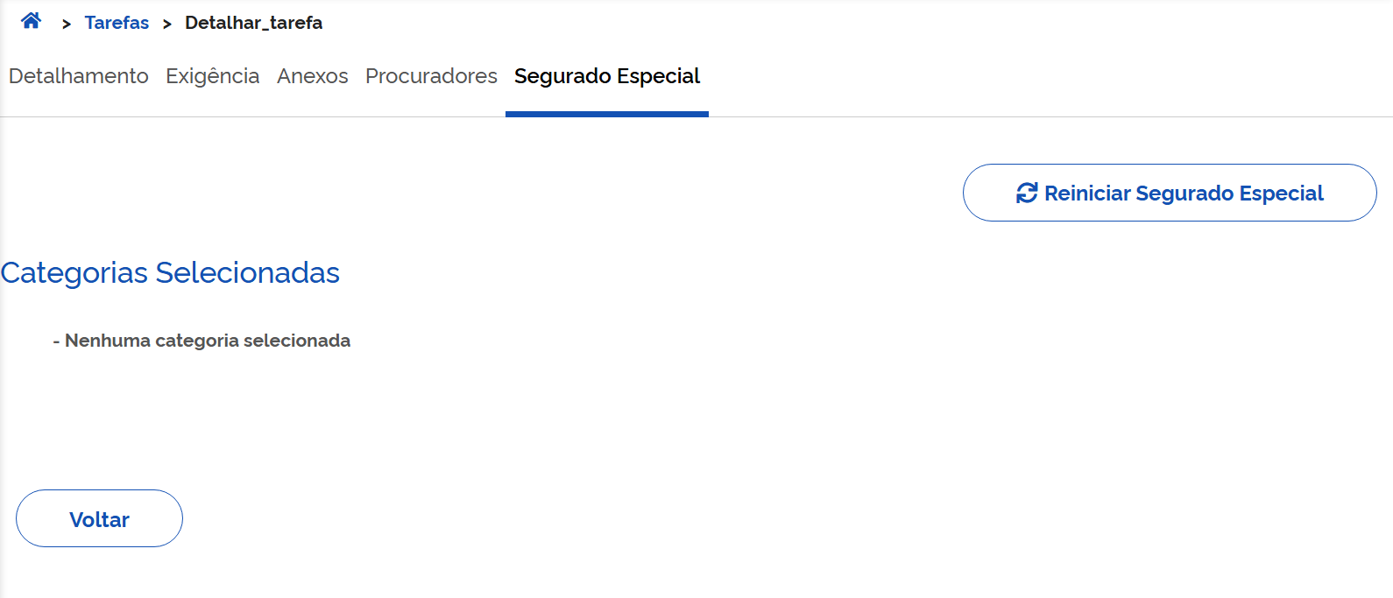
27 | Sim | Integração | Criar tarefa de BI inicial fluxo ATESTMEDQ para categoria "Segurado especial" onde o parâmetro "Exige Autodeclaração" no Catálogo está ATIVADO e foi respondida a autodeclaração sem período pendente **Parâmetro PAT ligado: 144 - Fluxo ATESTMEDQ | EC | ENTIDADE_CONVENIADA | 1. Logar no Portal do Atendimento INSS com o perfil do caso de teste 2.Criar tarefa de BI informando: Tipo de Incapacidade? "Temporária " A pessoa está presa? Não Categoria do trabalhador "Segurado Especial" A pessoa ficou sem trabalhar? Sim 3. Responder a autodeclaração | - | Tarefa de BI criada com situação Pendente. Tarefa SEM Divergência de autodeclaração (116). Status SIBE igual a FLUXO NÃO INICIADO Aguardar até a geração automática do PDF da autodeclaração: DTP: Campo Exige_autodeclaração = 1 Campo DT_RETORNO_SES_CNIS deverá estar preenchido (Descritivo preenchido pelo CNIS) Tabela SES_CNIS_ANALISES (Indica a existência ou não de períodos pendentes) Status SIBE igual a AGUARDANDO ATESTADO Na opção "Lista de Ocorrências", o json de integração com o SIBE deverá conter o campo "periodosPendentesSegEsp" com valor false. |  | 9293815990
28 | Sim | Requerimento Inicial de BI | Criar tarefa de BI inicial fluxo ATESTMEDQ para categoria "Segurado especial" onde o parâmetro "Exige Autodeclaração" no Catálogo está ATIVADO e NÃO foi respondida a autodeclaração **Parâmetro PAT ligado: 144 - Fluxo ATESTMEDQ | EC | ENTIDADE_CONVENIADA | 1. Logar no Portal do Atendimento INSS com o perfil do caso de teste 2.Criar tarefa de BI informando: Tipo de Incapacidade? "Temporária " A pessoa está presa? Não Categoria do trabalhador "Segurado Especial" A pessoa ficou sem trabalhar? Sim 3. NÃO Responder a autodeclaração | - | Tarefa de BI criada com situação Pendente. Divergência de autodeclaração (116) incluída na tarefa Após execução workflow: Tarefa de BI com situação alterada para Exigência . Status SIBE igual a FLUXO NÃO INICIADO | 2026-08-12 | 14959228806 | Aprovado | Exigência de atestado médico; divergência 174
29 | Não | Integração | Cumprir a exigência de autodeclaração | PAT | ENTIDADE_CONVENIADA | 1. Logar no Portal do Atendimento INSS com o perfil do caso de teste 2.Consultar uma tarefa em exigência de autodeclaração, detalhar e em seguida e acionar a aba Cumprir Exigência 3. Responder o formulário de autodeclaração até o final | - | Tarefa de BI com situação Pendente Divergência de autodeclaração (116) EXCLUÍDA da tarefa Aguardar até a geração automática do PDF da autodeclaração: Campo DT_RETORNO_SES_CNIS deverá estar preenchido (Descritivo preenchido pelo CNIS) Campo xxxxxxx deverá estar preenchido (Indica a existência ou não de períodos pendentes) Status SIBE igual a AGUARDANDO ATESTADO ou AGUARDANDO PERÍCIA (conforme a tarefa seja do fluxo ATESTMEDQ ou PRESENCIAL) Na opção "Lista de Ocorrências", o json de integração com o SIBE deverá conter o campo "periodosPendentesSegEsp" com valor true ou false, conforme tenha ou não períodos pendentes.
30 | Não | Integração | Cumprir a exigência de autodeclaração | PAT | ENTIDADE_CONVENIADA_CORREIOS | 1. Logar no Portal do Atendimento INSS com o perfil EC - CORREIOS 2. Acionar a aba Exigências e consultar uma tarefa em exigência de autodeclaração 3. Detalhar a tarefa e em seguida acionar a opção Cumprir Exigência 3. Responder o formulário de autodeclaração até o final | - | Tarefa de BI com situação Pendente Divergência de autodeclaração (116) EXCLUÍDA da tarefa Aguardar até a geração automática do PDF da autodeclaração: Campo DT_RETORNO_SES_CNIS deverá estar preenchido (Descritivo preenchido pelo CNIS) Campo xxxxxxx deverá estar preenchido (Indica a existência ou não de períodos pendentes) Status SIBE igual a AGUARDANDO ATESTADO ou AGUARDANDO PERÍCIA (conforme a tarefa seja do fluxo ATESTMEDQ ou PRESENCIAL) Na opção "Lista de Ocorrências", o json de integração com o SIBE deverá conter o campo "periodosPendentesSegEsp" com valor true ou false, conforme tenha ou não períodos pendentes.
31 | Não | Integração | Responder o formulário de autodeclaração acessando diretamente a aba segurado especial ao detalhar a tarefa, onde a tarefa encontra-se em exigência de documento médico Será posível acessar diretamente a autodeclaração logado como EC? | PAT | ENTIDADE_CONVENIADA | 1. Logar no Portal do Atendimento INSS com o perfil do caso se teste 2.Consultar uma tarefa em exigência de dautodeclaração 3. Acionar a aba Segurado especial 3. Responder o formulário de autodeclaração até o final | - | Tarefa de BI com situação alterada para Pendente Divergência de autodeclaração (116) EXCLUÍDA da tarefa Aguardar até a geração automática do PDF da autodeclaração: Status SIBE igual a AGUARDANDO ATESTADO ou AGUARDANDO PERÍCIA (conforme a tarefa seja do fluxo ATESTMEDQ ou PRESENCIAL) Na opção "Lista de Ocorrências", o json de integração com o SIBE deverá conter o campo "periodosPendentesSegEsp" com valor true ou false, conforme tenha ou não períodos pendentes.
32 | Sim | Integração | Responder o formulário de autodeclaração acessando diretamente a aba segurado especial ao detalhar a tarefa, onde a tarefa encontra-se em exigência de documento médico | PAT | ENTIDADE_CONVENIADA | 1. Logar no Portal do Atendimento INSS com o perfil do caso se teste 2.Consultar uma tarefa em exigência de documento médico 3. Acionar a aba Segurado especial 3. Responder o formulário de autodeclaração até o final | - | Tarefa de BI permanece em tarefa em exigência de documento médico Divergência de autodeclaração (116) EXCLUÍDA da tarefa Aguardar até a geração automática do PDF da autodeclaração: Status SIBE continua igual a FLUXO NÃO INICIADO, pois a tarefa encontra-se em exigência de documento médico | 2026-08-13 | 41454023597 | Aprovado
33 | Sim | Requerimento Inicial de BI | Criar tarefa de BI inicial fluxo ATESTMEDQ para categoria diferente de "Segurado especial" onde o parâmetro "Exige Autodeclaração" no Catálogo está ATIVADO **Parâmetro PAT ligado: 144 - Fluxo ATESTMEDQ | Meu INSS | INTERESSADO | 1. Logar no Meu INSS 2.Criar tarefa de BI informando: Tipo de Incapacidade? "Temporária " A pessoa está presa? Não Categoria do trabalhador diferente de "Segurado Especial" | - | Tarefa de BI criada com situação Pendente. Tarefa SEM Divergência de autodeclaração (116) Status SIBE igual a AGUARDANDO ATESTADO Tarefa.Exige_autodeclaração = 0 | 2026-08-10 | 10000002739 30339506040 | Aprovado | Gravou a divergência 116 (categoria informada CI; categoria calculada desempregado) e emitiu exigência de autodeclaração. Status Sibe: Fluxo Não Iniciado [13/08] Aprovado Status Sibe não atualizado conforme resultado esperado (integração desligada) | [13/08] Correção disponível
34 | Sim | Requerimento Inicial de BI | Criar tarefa de BI inicial fluxo PRESENCIAL para categoria diferente de "Segurado especial" onde o parâmetro "Exige Autodeclaração" no Catálogo está ATIVADO **Parâmetro PAT ligado: 144 - Fluxo ATESTMEDQ **Parâmetro PAT ligado: 109 -Tipo de Incapacidade Permanente leva à Fluxo Presencial do Novo BI | Meu INSS | INTERESSADO | 1. Logar no Meu INSS 2.Criar tarefa de BI informando: Tipo de Incapacidade? "Permanente" A pessoa está presa? Não Categoria do trabalhador diferente de "Segurado Especial" 3. Criar o agendamento da perícia | - | Tarefa de BI criada com situação Pendente. Tarefa SEM Divergência de autodeclaração (116) Status SIBE igual a AGUARDANDO PERÍCIA Tarefa.Exige_autodeclaração = 0 | 2026-08-12 | 06988594809 | Reprovado | Retornou erro de serviço indisponível na conclusão do agendamento, apesar de ter agendado corretamente Status Sibe Fluxo Não Iniciado
35 | Não | Integração | Criar tarefa de BI inicial fluxo ATESTMEDQ para categoria "Segurado especial" onde o parâmetro "Exige Autodeclaração" no Catálogo está ATIVADO e foi respondida a autodeclaração com período pendente **Parâmetro PAT ligado: 144 - Fluxo ATESTMEDQ | Meu INSS | INTERESSADO | 1. Logar no Meu INSS 2.Criar tarefa de BI informando: Tipo de Incapacidade? "Temporária " A pessoa está presa? Não Categoria do trabalhador "Segurado Especial" A pessoa ficou sem trabalhar? Sim 3. Responder formulário da autodeclaração | - | Tarefa de BI criada com situação Pendente. Status SIBE igual a FLUXO NÃO INICIADO Divergência de autodeclaração (116) incluída na tarefa Aguardar até a geração automática do PDF da autodeclaração: DTP: Campo Exige_autodeclaração = 1 Campo DT_RETORNO_SES_CNIS deverá estar preenchido (Descritivo preenchido pelo CNIS) Tabela SES_CNIS_ANALISES (Indica a existência ou não de períodos pendentes) Status SIBE igual a AGUARDANDO ATESTADO Na opção "Lista de Ocorrências", o json de integração com o SIBE deverá conter o campo "periodosPendentesSegEsp" com valor true.
36 | Não | Integração | Criar tarefa de BI inicial fluxo ATESTMEDQ para categoria "Segurado especial" onde o parâmetro "Exige Autodeclaração" no Catálogo está ATIVADO e foi respondida a autodeclaração sem período pendente **Parâmetro PAT ligado: 144 - Fluxo ATESTMEDQ | Meu INSS | INTERESSADO | 1. Logar no Meu INSS 2.Criar tarefa de BI informando: Tipo de Incapacidade? "Temporária " A pessoa está presa? Não Categoria do trabalhador "Segurado Especial" A pessoa ficou sem trabalhar? Sim 3. Responder a autodeclaração | - | Tarefa de BI criada com situação Pendente. Status SIBE igual a FLUXO NÃO INICIADO Divergência de autodeclaração (116) incluída na tarefa Aguardar até a geração automática do PDF da autodeclaração: DTP: Campo Exige_autodeclaração = 1 Campo DT_RETORNO_SES_CNIS deverá estar preenchido (Descritivo preenchido pelo CNIS) Tabela SES_CNIS_ANALISES (Indica a existência ou não de períodos pendentes) Status SIBE igual a AGUARDANDO ATESTADO Na opção "Lista de Ocorrências", o json de integração com o SIBE deverá conter o campo "periodosPendentesSegEsp" com valor false.
37 | Sim | Requerimento Inicial de BI | Criar tarefa de BI inicial fluxo ATESTMEDQ para categoria "Segurado especial" onde o parâmetro "Exige Autodeclaração" no Catálogo está ATIVADO e NÃO foi respondida a autodeclaração **Parâmetro PAT ligado: 144 - Fluxo ATESTMEDQ | Meu INSS | INTERESSADO | 1. Logar no Meu INSS 2.Criar tarefa de BI informando: Tipo de Incapacidade? "Temporária " A pessoa está presa? Não Categoria do trabalhador "Segurado Especial" A pessoa ficou sem trabalhar? Não 3. NÃO Responder a autodeclaração | - | "Tarefa de BI criada com situação Pendente. Status SIBE igual a FLUXO NÃO INICIADO Divergência de autodeclaração (116) incluída na tarefa Após execução workflow: Tarefa de BI com situação alterada para Exigência . DTP: Campo Exige_autodeclaração = 1" | 2026-08-12 | 10000007102 | Aprovado
38 | Não | Integração | Cumprir a exigência de autodeclaração | Meu INSS | INTERESSADO | 1. Logar no Meu INSS 2.Consultar uma tarefa em exigência de autodeclaração e acionar Cumprir Exigência 3. Responder o formulário de autodeclaração | - | Tarefa de BI com situação alterada para Pendente Divergência de autodeclaração (116) EXCLUÍDA da tarefa Aguardar até a geração automática do PDF da autodeclaração: DTP: Campo DT_RETORNO_SES_CNIS deverá estar preenchido (Descritivo preenchido pelo CNIS) Tabela SES_CNIS_ANALISES (Indica a existência ou não de períodos pendentes) Status SIBE igual a AGUARDANDO ATESTADO ou AGUARDANDO PERÍCIA (conforme a tarefa seja do fluxo ATESTMEDQ ou PRESENCIAL) Na opção "Lista de Ocorrências", o json de integração com o SIBE deverá conter o campo "periodosPendentesSegEsp" com valor true ou false, conforme tenha ou não períodos pendentes.
39 | Não | Integração | Responder o formulário de autodeclaração acionando a opção de autodeclaração no card do pedido onde a tarefa encontra-se em exigência de autodeclaração Será posível acessar diretamente a autodeclaração logado no Meu INSS? | Meu INSS | INTERESSADO | 1. Logar no Meu INSS 2.Consultar uma tarefa em exigência de autodeclaração 3. Acionar no card do pedido a opção de Autodeclaração 3. Responder o formulário de autodeclaração | - | Tarefa de BI com situação alterada para Pendente Divergência de autodeclaração (116) EXCLUÍDA da tarefa Aguardar até a geração automática do PDF da autodeclaração: Status SIBE igual a AGUARDANDO ATESTADO ou AGUARDANDO PERÍCIA (conforme a tarefa seja do fluxo ATESTMEDQ ou PRESENCIAL) Na opção "Lista de Ocorrências", o json de integração com o SIBE deverá conter o campo "periodosPendentesSegEsp" com valor true ou false, conforme tenha ou não períodos pendentes.
40 | Não | Integração | Responder o formulário de autodeclaração acionando a opção de autodeclaração no card do pedido onde a tarefa encontra-se em exigência de documento médico Será posível acessar diretamente a autodeclaração logado no Meu INSS? | Meu INSS | INTERESSADO | 1. Logar no Meu INSS 2.Consultar uma tarefa em exigência de documento médico 3. Acionar no card do pedido a opção de Autodeclaração 3. Responder o formulário de autodeclaração | - | Tarefa de BI permanece em tarefa em exigência de documento médico Divergência de autodeclaração (116) EXCLUÍDA da tarefa Aguardar até a geração automática do PDF da autodeclaração: Status SIBE continua igual a FLUXO NÃO INICIADO, pois a tarefa encontra-se em exigência de documento médico
41 | Não | Integração | Criar tarefa de BI inicial fluxo ATESTMEDQ para categoria "Segurado especial" onde o parâmetro "Exige Autodeclaração" no Catálogo está ATIVADO, foi respondida a autodeclaração, NÃO foi incluído o anexo detalhado de AD e ocorreu enquadramento na regra da análise de risco **Parâmetro PAT ligado: 144 - Fluxo ATESTMEDQ **Parâmetro PAT ligado: 119 - Habilitar fluxo de Análise de Risco no Novo BI | PAT | SERVIDOR | 1. Logar no Portal do Atendimento INSS com o perfil do caso de teste 2.Criar tarefa de BI informando: Tipo de Incapacidade? "Temporária " A pessoa está presa? Não Categoria do trabalhador "Segurado Especial" A pessoa ficou sem trabalhar? Sim 3. NÃO informar anexo detalhado de autodeclaração 4. Responder o formulário de autodeclaração Resultado 1 5. Executar o serviço do STD simulando enquadramento na regra da análise de risco - Inclusão da divergência 202 (ORIENTAÇÕES NA ABA MASSA) Resultado 2 | - | Resultado 1: Tarefa de BI criada com situação Pendente. Tarefa SEM a Divergência de autodeclaração (116) Status SIBE igual a FLUXO NÃO INICIADO Seção campos adicionais: "Fluxo Inicial e final do BI" deve ter o valor "ATESTMEDQ" DTP: Campo Exige_autodeclaração = 1 Aguardar alguns minutos após a geração automática do PDF da autodeclaração: Status SIBE continua igual a FLUXO NÃO INICIADO Resultado 2 - Após a execução do serviço do STD: - Cerca de 5 minutos depois, será exibida a divergência da Análise de Risco (202) no requerimento - Alguns minutos depois: Status SIBE igual a AGUARDANDO PERÍCIA - Ocorrências de integração (com SIBE) "tipoInformacaoMedica":0 "periodosPendentesSegEsp" com valor true ou false, conforme tenha ou não períodos pendentes. Seção campos adicionais: "Fluxo Inicial do BI" deve ter o valor "ATESTMEDQ" "Fluxo Final do BI" deve ter o valor "PRESENCIAL" -Alguns minutos depois, o requerimento entrará em exigência de agendamento: Seção "Agendamentos (Perícia)": - A etapa_pericia apresentará o valor AGUARDANDO AGENDAMENTO Aba Despachos: -Inclusão do despacho de exigência de agendamento
42 | Não | Integração | Criar tarefa de BI inicial fluxo ATESTMEDQ para categoria "Segurado especial" onde o parâmetro "Exige Autodeclaração" no Catálogo está ATIVADO, NÃO foi respondida a autodeclaração, NÃO foi incluído o anexo detalhado de AD e ocorreu enquadramento na regra da análise de risco **Parâmetro PAT ligado: 144 - Fluxo ATESTMEDQ **Parâmetro PAT ligado: 119 - Habilitar fluxo de Análise de Risco no Novo BI | PAT | SERVIDOR | 1. Logar no Portal do Atendimento INSS com o perfil do caso de teste 2.Criar tarefa de BI informando: Tipo de Incapacidade? "Temporária " A pessoa está presa? Não Categoria do trabalhador "Segurado Especial" A pessoa ficou sem trabalhar? Sim 3. NÃO informar anexo detalhado de autodeclaração 4. NÃO responder o formulário de autodeclaração Resultado 1 5. Executar o serviço do STD simulando enquadramento na regra da análise de risco - Inclusão da divergência 202 (ORIENTAÇÕES NA ABA MASSA) Resultado 2 6. Cumprir a exigência, respondendo o formulário de autodeclaração Resultado 3 | - | 'Resultado 1: Tarefa de BI criada com situação Pendente e COM Divergência de autodeclaração (116) Após alguns minutos, tarefa de BI alterada para Exigência . Status SIBE igual a FLUXO NÃO INICIADO "Fluxo Inicial do BI" deve ter o valor "ATESTMEDQ" "Fluxo Final do BI" deve ter o valor "ATESTMEDQ" DTP: Campo Exige_autodeclaração = 1 Resultado 2 - Após a execução do serviço do STD: -Cerca de 5 minutos depois, será exibida a divergência da Análise de Risco (202) no requerimento Status SIBE continua igual a FLUXO NÃO INICIADO Resultado 3 - após cumpris exigência de AD: Tarefa de BI com situação Pendente Divergência de falta de autodeclaração (116) excluída da tarefa Aguardar até a geração automática do PDF da autodeclaração: -Alguns minutos depois: Status SIBE igual a AGUARDANDO PERÍCIA -Ocorrências de integração (com SIBE) "tipoInformacaoMedica":0 "periodosPendentesSegEsp" com valor true ou false, conforme tenha ou não períodos pendentes. Seção campos adicionais: "Fluxo Inicial do BI" deve ter o valor "ATESTMEDQ" "Fluxo Final do BI" deve ter o valor "PRESENCIAL" -Alguns minutos depois, o requerimento entrará em exigência de agendamento: Seção "Agendamentos (Perícia)": - A etapa_pericia apresentará o valor AGUARDANDO AGENDAMENTO Aba Despachos: -Inclusão do despacho de exigência de agendamento
43 | Não | Integração | Criar tarefa de BI inicial fluxo ATESTMEDQ para categoria "Segurado especial" onde o parâmetro "Exige Autodeclaração" no Catálogo está ATIVADO, NÃO foi respondida a autodeclaração, NÃO foi incluído o anexo detalhado de AD e ocorreu enquadramento na regra da análise de risco **Parâmetro PAT ligado: 144 - Fluxo ATESTMEDQ **Parâmetro PAT ligado: 119 - Habilitar fluxo de Análise de Risco no Novo BI | PAT | SERVIDOR | 1. Logar no Portal do Atendimento INSS com o perfil do caso de teste 2.Criar tarefa de BI informando: Tipo de Incapacidade? "Temporária " A pessoa está presa? Não Categoria do trabalhador "Segurado Especial" A pessoa ficou sem trabalhar? Sim 3. NÃO informar anexo detalhado de autodeclaração 4. NÃO responder o formulário de autodeclaração Resultado 1 5. Executar o serviço do STD simulando enquadramento na regra da análise de risco - Inclusão da divergência 202 (ORIENTAÇÕES NA ABA MASSA) Resultado 2 6. Cumprir a exigência, respondendo o formulário de autodeclaração Resultado 3 | - | 'Resultado 1: Tarefa de BI criada com situação Pendente e COM Divergência de autodeclaração (116) Após alguns minutos, tarefa de BI alterada para Exigência . Status SIBE igual a FLUXO NÃO INICIADO "Fluxo Inicial do BI" deve ter o valor "ATESTMEDQ" "Fluxo Final do BI" deve ter o valor "ATESTMEDQ" DTP: Campo Exige_autodeclaração = 1 Resultado 2 - Após a execução do serviço do STD: -Cerca de 5 minutos depois, será exibida a divergência da Análise de Risco (202) no requerimento Status SIBE continua igual a FLUXO NÃO INICIADO Resultado 3 - após cumpris exigência de AD: Tarefa de BI com situação Pendente Divergência de falta de autodeclaração (116) excluída da tarefa Aguardar até a geração automática do PDF da autodeclaração: -Alguns minutos depois: Status SIBE igual a AGUARDANDO PERÍCIA -Ocorrências de integração (com SIBE) "tipoInformacaoMedica":0 "periodosPendentesSegEsp" com valor true ou false, conforme tenha ou não períodos pendentes. Seção campos adicionais: "Fluxo Inicial do BI" deve ter o valor "ATESTMEDQ" "Fluxo Final do BI" deve ter o valor "PRESENCIAL" -Alguns minutos depois, o requerimento entrará em exigência de agendamento: Seção "Agendamentos (Perícia)": - A etapa_pericia apresentará o valor AGUARDANDO AGENDAMENTO Aba Despachos: -Inclusão do despacho de exigência de agendamento
- | - | - | - | - | - | - | - | -
- | - | - | - | - | - | - | - | -
- | - | - | - | - | - | - | - | -
- | - | - | - | - | - | - | - | -
- | - | - | - | - | - | - | - | -
- | - | - | - | - | - | - | - | -
- | - | - | - | - | - | - | - | -
- | - | - | - | - | - | - | - | -
- | - | - | - | - | - | - | - | -
- | - | - | - | - | - | - | - | -
- | - | - | - | - | - | - | - | -
- | - | - | - | - | - | - | - | -
- | - | - | - | - | - | - | - | -
- | - | - | - | - | - | - | - | -
- | - | - | - | - | - | - | - | -
- | - | - | - | - | - | - | - | -
- | - | - | - | - | - | - | - | -
- | - | - | - | - | - | - | - | -
- | - | - | - | - | - | - | - | -
- | - | - | - | - | - | - | - | -
- | - | - | - | - | - | - | - | -
- | - | - | - | - | - | - | - | -
- | - | - | - | - | - | - | - | -
- | - | - | - | - | - | - | - | -
- | - | - | - | - | - | - | - | -
- | - | - | - | - | - | - | - | -
- | - | - | - | - | - | - | - | -
- | - | - | - | - | - | - | - | -
- | - | - | - | - | - | - | - | -
- | - | - | - | - | - | - | - | -
- | - | - | - | - | - | - | - | -
- | - | - | - | - | - | - | - | -
- | - | - | - | - | - | - | - | -
- | - | - | - | - | - | - | - | -
- | - | - | - | - | - | - | - | -
- | - | - | - | - | - | - | - | -
- | - | - | - | - | - | - | - | -
- | - | - | - | - | - | - | - | -
- | - | - | - | - | - | - | - | -
- | - | - | - | - | - | - | - | -
- | - | - | - | - | - | - | - | -
- | - | - | - | - | - | - | - | -
- | - | - | - | - | - | - | - | -
- | - | - | - | - | - | - | - | -
- | - | - | - | - | - | - | - | -
- | - | - | - | - | - | - | - | -
- | - | - | - | - | - | - | - | -
- | - | - | - | - | - | - | - | -
- | - | - | - | - | - | - | - | -
- | - | - | - | - | - | - | - | -
- | - | - | - | - | - | - | - | -
- | - | - | - | - | - | - | - | -
- | - | - | - | - | - | - | - | -
- | - | - | - | - | - | - | - | -
- | - | - | - | - | - | - | - | -
- | - | - | - | - | - | - | - | -
- | - | - | - | - | - | - | - | -
- | - | - | - | - | - | - | - | -
- | - | - | - | - | - | - | - | -
- | - | - | - | - | - | - | - | -
- | - | - | - | - | - | - | - | -
- | - | - | - | - | - | - | - | -
- | - | - | - | - | - | - | - | -
- | - | - | - | - | - | - | - | -
- | - | - | - | - | - | - | - | -
- | - | - | - | - | - | - | - | -
- | - | - | - | - | - | - | - | -
- | - | - | - | - | - | - | - | -
- | - | - | - | - | - | - | - | -
- | - | - | - | - | - | - | - | -
- | - | - | - | - | - | - | - | -
- | - | - | - | - | - | - | - | -
- | - | - | - | - | - | - | - | -
- | - | - | - | - | - | - | - | -
- | - | - | - | - | - | - | - | -
- | - | - | - | - | - | - | - | -
- | - | - | - | - | - | - | - | -
- | - | - | - | - | - | - | - | -
- | - | - | - | - | - | - | - | -
- | - | - | - | - | - | - | - | -
- | - | - | - | - | - | - | - | -
- | - | - | - | - | - | - | - | -
- | - | - | - | - | - | - | - | -
- | - | - | - | - | - | - | - | -
- | - | - | - | - | - | - | - | -
- | - | - | - | - | - | - | - | -
- | - | - | - | - | - | - | - | -
- | - | - | - | - | - | - | - | -
- | - | - | - | - | - | - | - | -
- | - | - | - | - | - | - | - | -
- | - | - | - | - | - | - | - | -
- | - | - | - | - | - | - | - | -
- | - | - | - | - | - | - | - | -
- | - | - | - | - | - | - | - | -
- | - | - | - | - | - | - | - | -
- | - | - | - | - | - | - | - | -
- | - | - | - | - | - | - | - | -
- | - | - | - | - | - | - | - | -
- | - | - | - | - | - | - | - | -
- | - | - | - | - | - | - | - | -
- | - | - | - | - | - | - | - | -
- | - | - | - | - | - | - | - | -
- | - | - | - | - | - | - | - | -
- | - | - | - | - | - | - | - | -
- | - | - | - | - | - | - | - | -
- | - | - | - | - | - | - | - | -
- | - | - | - | - | - | - | - | -
- | - | - | - | - | - | - | - | -
- | - | - | - | - | - | - | - | -
- | - | - | - | - | - | - | - | -
- | - | - | - | - | - | - | - | -
- | - | - | - | - | - | - | - | -
- | - | - | - | - | - | - | - | -
- | - | - | - | - | - | - | - | -
- | - | - | - | - | - | - | - | -
- | - | - | - | - | - | - | - | -
- | - | - | - | - | - | - | - | -
- | - | - | - | - | - | - | - | -
- | - | - | - | - | - | - | - | -
- | - | - | - | - | - | - | - | -
- | - | - | - | - | - | - | - | -
- | - | - | - | - | - | - | - | -
- | - | - | - | - | - | - | - | -
- | - | - | - | - | - | - | - | -
- | - | - | - | - | - | - | - | -
- | - | - | - | - | - | - | - | -
- | - | - | - | - | - | - | - | -
- | - | - | - | - | - | - | - | -
- | - | - | - | - | - | - | - | -
- | - | - | - | - | - | - | - | -
- | - | - | - | - | - | - | - | -
- | - | - | - | - | - | - | - | -
- | - | - | - | - | - | - | - | -
- | - | - | - | - | - | - | - | -
- | - | - | - | - | - | - | - | -
- | - | - | - | - | - | - | - | -
- | - | - | - | - | - | - | - | -
- | - | - | - | - | - | - | - | -
- | - | - | - | - | - | - | - | -
- | - | - | - | - | - | - | - | -
- | - | - | - | - | - | - | - | -
- | - | - | - | - | - | - | - | -
- | - | - | - | - | - | - | - | -
- | - | - | - | - | - | - | - | -
- | - | - | - | - | - | - | - | -
- | - | - | - | - | - | - | - | -
- | - | - | - | - | - | - | - | -
- | - | - | - | - | - | - | - | -
- | - | - | - | - | - | - | - | -
- | - | - | - | - | - | - | - | -

EXPLORATÓRIOS
Portal de Atendimento do INSS - PAT
Autodeclaração para o Requerimento de Benefício por Incapacidade

Objetivo:

ID | HOMOLOGADOR | MACROPROCESSO | CASO DE TESTE | CANAL | PAPEL | FLUXO | PARÂMETROS | RESULTADO ESPERADO | DATA EXECUÇÃO | MASSA | STATUS CT | RESULTADO ENCONTRADO | ANÁLISE DATAPREV | MELHORIAS
1 | Carlos | Preenchimento da autodeclaração |  | Meu INSS | Interessado |  |  | Nos retornos de erro de validação, como a mensagem de erro aparece no início da página, esta deve retornar automaticamente para cima, para evidenciar a mensagem para o usuário | 2026-08-10 |  |  | Ao avançar sem marcar a declaração de ciência, a mensagem de erro aparece no início da página, mas a página permanece embaixo, não evidenciando a mensagem, podendo passar despercebida
2 | Carlos | Preenchimento da autodeclaração |  | Meu INSS | Interessado | Reinício da autodeclaração |  | As mensagens devem ser limpas nas mudanças de tela | 2026-08-10 |  |  | As mensagens (erros ou sucessos) estão ficando persistidas em tela mesmo após o avanço ou retrocesso da tela, dando a impressão de que a situação permanece ou se repetiu
3 | Carlos | Preenchimento da autodeclaração |  | Meu INSS | Interessado |  |  | Os campos de UF e Município devem ser responsivos ao teclado (selecionar as opções de acordo com o que começar a ser digitado) | 2026-08-10 |  |  | Os campos de UF e Município não estão respondendo ao que é digitado no teclado Obs.: A responsividade ocorre apenas quando alguma das opções é previamente selecionada
4 | Carlos | Preenchimento da autodeclaração |  | Meu INSS | Interessado |  |  |  | 2026-08-10 |  |  | Sugestão: em todos os campos do tipo combobox, destacar a linha conforme o mouse passe por cima (semelhante ao comportamento do menu lateral do Meu INSS)
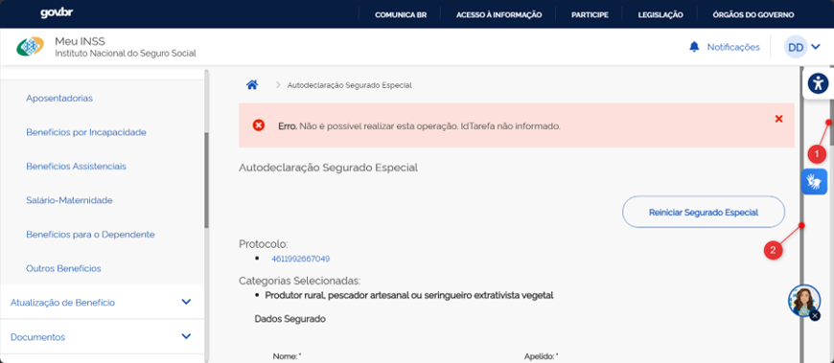
5 | Carlos | Preenchimento da autodeclaração |  | Meu INSS | Interessado | Não foi possível identificar o fluxo porque não reconheci o momento da mensagem de erro por conta da situação reportada no item ID 1 |  |  | 2026-08-10 |  |  | Erro. Não é possível realizar esta operação. IdTarefa não informado. (vide texto da coluna Fluxo e mensagem de erro na imagem na coluna R) | [13/08] Tivemos uma correção no fluxo do presencial que pode ter corrigido esse erro. Favor retestar.
6 | Carlos | Preenchimento da autodeclaração |  | Meu INSS | Interessado |  |  |  | 2026-08-10 |  |  | Conforme imagem na coluna R, o formulário está apresentando duas barras de rolagem: a barra 1, funcional, e a barra 2, interna, que está pouca coisa maior que o formulário em si, mas que impede o rolamento com o botão do meio do mouse quando pega foco nela
7 | Thaisa | Agendamento de perícia |  | PAT | EC | Teste do cenário 25. Informado Incapacidade permanente, categoria diferente de segurado especial. Após o requerimento, direcionou para o agendamento de perícia. Perícia foi agendada. No final do requerimento, não trouxe os dados do agendamento e deu erro. A perícia está agendada na PMF, mas consta no requerimento a divergência 168 Pendência de agendamento de perícia e tarefa entrará em exigência de agendamento. Tarefa 3841849404462 |  |  | 2026-08-10
8 | Thaisa | Prrenchimento AD |  | MEUINSS | Interessado | Ao preencher a AD, quando ocorre mensagem de erro, ela não fica visível quando clica no botao avançar, somente é possível visualiza-la rolando a página para cima, dificultando mostrar para o usuário que está faltando informaçoes |  |  | 2026-08-10
9 | Carlos | Preenchimento da autodeclaração |  | PAT |  |  |  |  | 2026-08-11 |  |  | Na tela do notebook em resolução padrão, alguns campos estão ficando cortados (print coluna R): - "Número do Cadastro Específico do INSS (CEI) ou Cadastro de Atividade Econômica da Pessoa Física" - "Número RGP - (Registro Geral da Atividade Pesqueira)" Tela de notebook Resolução da tela 1920 x 1080 Escala 150% (Recomendado) Navegador (Edge) com zoom a 90% Normaliza apenas a partir de 80% |  |  |  | 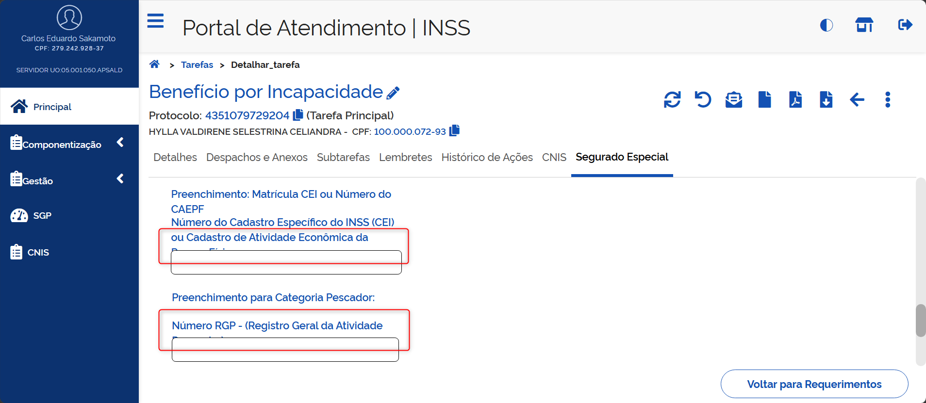
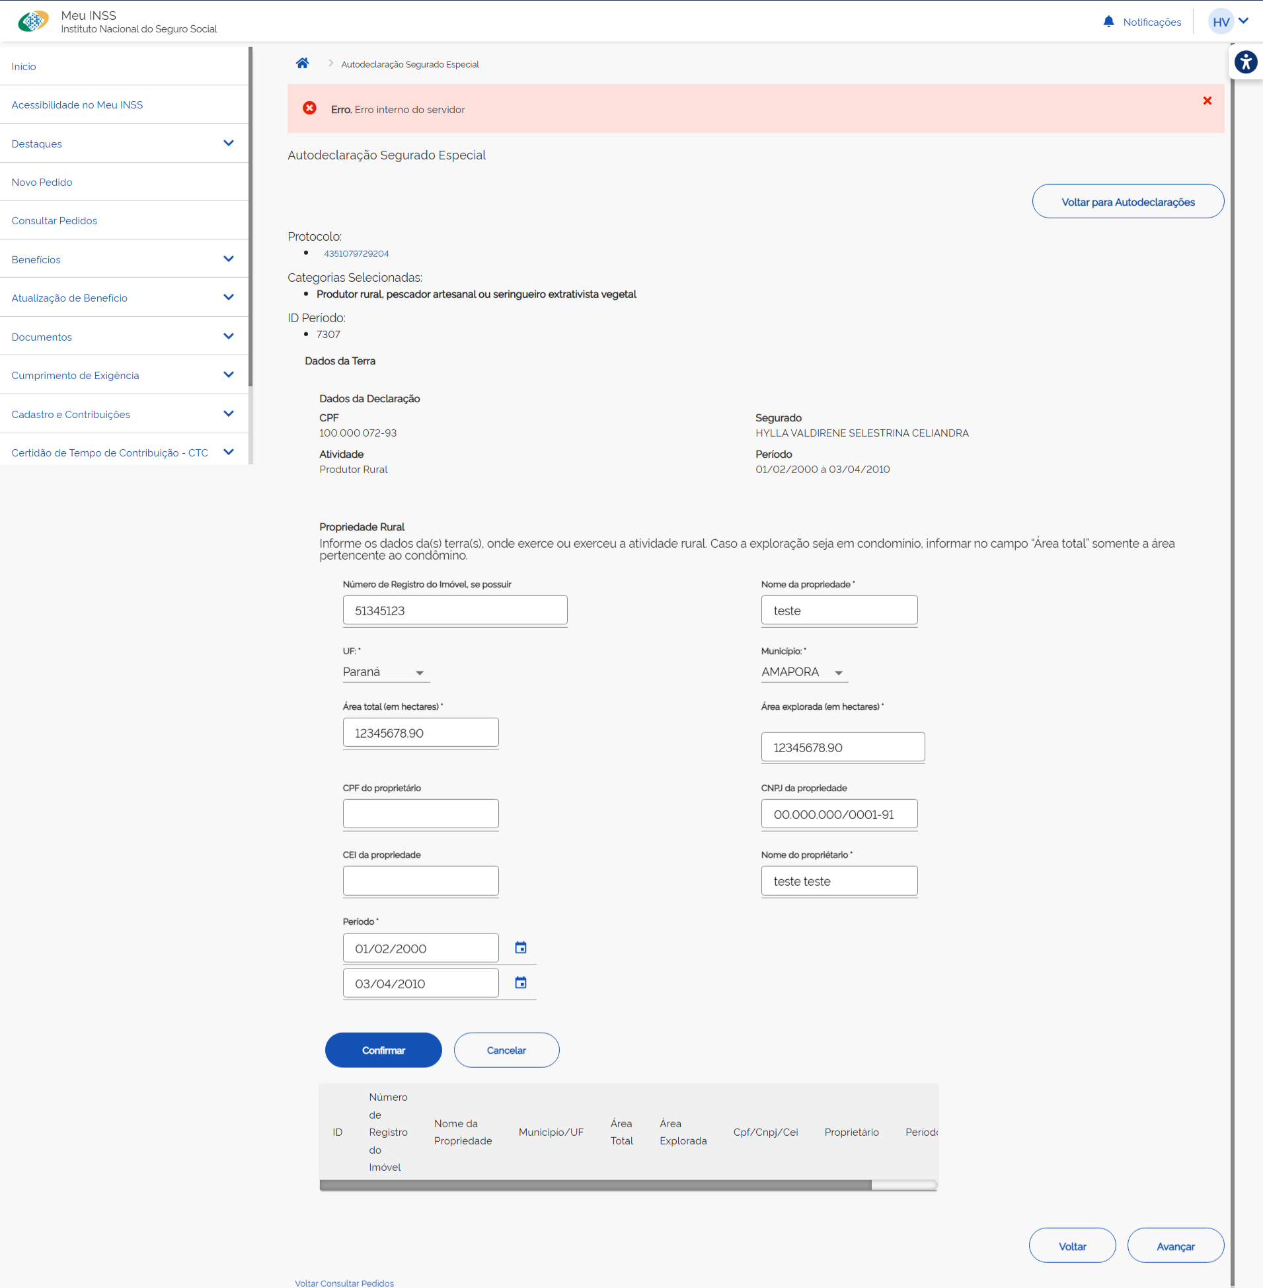
10 | Carlos | Preenchimento da autodeclaração |  | Meu INSS | Interessado |  |  |  | 2026-08-11 |  |  | Erro interno do servidor na inclusão de Propriedade Rural (print coluna AD)
11 | Carlos | Preenchimento da autodeclaração |  | Meu INSS | Interessado |  |  |  | 2026-08-11 |  |  | Sugestão: No formulário, limitar a quantidade de caracteres (impedir que o usuário digite mais caracteres que o permitido nas validações já realizadas) nos campos abaixo: - Área total (em hectares) - Área explorada (em hectares) - Nome da propriedade - Nome do propriétario
12 | Thaisa | Requerimento de BI |  | Meu INSS | Interessado | Ao finalizar o requerimento do BI no MEUINSS, apresenta duas mensagem de sucesso confirmação do requerimento |  |  | 2026-08-11
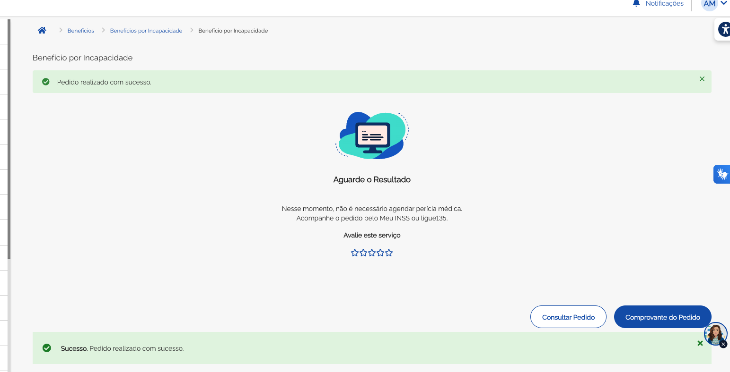
13 | Carlos | Preenchimento da autodeclaração |  | Meu INSS | Interessado |  |  |  | 2026-08-11 |  |  | Sugestão: Durante o preenchimento da autodeclaração, ao clicar no link com o número do protocolo, incluir uma mensagem de aviso que o usuário está saindo do formulário da autodeclaração, já que o usuário sai do fluxo sem receber uma forma imediata de retornar (é necessário reiniciar o fluxo)
14 | Carlos | Preenchimento da autodeclaração |  | Meu INSS | Interessado | Tentativa de envio da autodeclaração ainda pendente |  |  | 2026-08-11 |  |  | Baixa prioridade Corrigir a mensagem de erro abaixo. Remover o espaço entre "declaração" e "(ões)". Erro. Existe(m) autodeclaração (ões) pendentes de serem concluídas.
15 | Carlos | Preenchimento da autodeclaração |  | PAT/Meu INSS |  | Inclusão de propriedade rural |  |  | 2026-08-11 |  |  | Impedir a entrada de caracteres especiais no campo "Nome do proprietário"
16 | Carlos | Preenchimento da autodeclaração |  | PAT | Servidor | Inclusão de período na autodeclaração |  |  | 2026-08-11 |  |  | Erro: Mensagens de validação incompletas quando não selecionados campos obrigatórios. Atualmente, as mensagens aparecem da seguinte forma: - "Data Início." - "Data Fim." - "Categoria Atividade" - "Situação Familiar" - "Condição em relação a propriedade rural"
17 | Carlos | Preenchimento da autodeclaração |  | PAT | Servidor | Inclusão de período na autodeclaração |  |  | 2026-08-11 |  | Disponível para reteste | Erro: Ao dar continuidade pelo PAT no preenchimento de autodeclaração iniciado pelo Meu INSS e não concluído, após detalhar o requerimento, acessar a aba Segurado Especial, acessar a edição da autodeclaração já listada e tentar avançar da primeira tela (coluna Q), o sistema está criticando a falta do campo "condição", mesmo exibindo o campo preenchido. Ao selecionar outra opção, o erro não ocorre, inclusive quando retornado para a mesma seleção que estava antes (reinformando a mesma opção que já estava na tela) Obs.: O erro ocorre também ao preencher o formulário, avançar e voltar para essa tela | [13/08] Esse erro do campo condição já foi corrigido no pat
18 | Carlos | Preenchimento da autodeclaração |  | PAT | Servidor | Inclusão de período na autodeclaração |  |  | 2026-08-11 |  |  | Erro: Está permitindo incluir propriedades com zero hectares (área total e área explorada). O campo não aparece como obrigatório. Print coluna Q Obs.: O erro ocorre apenas no preenchimento posteriro; no fluxo do requerimento, o campo consta como obrigatório e valores zerados são criticados.
19 | Carlos | Preenchimento da autodeclaração |  | PAT | Servidor |  |  |  | 2026-08-11 |  |  | [Sugestão para a equipe INSS, a validar - compilado] Ao iniciar o preenchimento da autodeclaração, na mensagem "Declaro que desejo FINALIZAR o requerimento sem o preenchimento da autodeclaração [...]", retirar o trecho "Declaro que". Justificativa: passa a impressão de ser uma declaração que o usuário deve fazer, em todos os casos, em vez de ser uma opção disponibilizada. Adicionalmente, alterar a caixa alta de "FINALIZAR" para "SEM" ou "SEM O PREENCHIMENTO": "Desejo finalizar o requerimento SEM O PREENCHIMENTO da autodeclaração [...]"
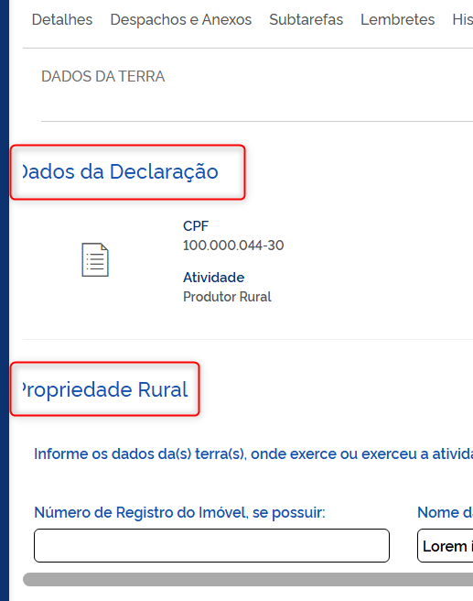
20 | Carlos | Preenchimento da autodeclaração |  | PAT | Servidor | Inclusão de propriedade rural |  |  | 2026-08-11 |  |  | Alguns títulos estão cortados, conforme print na coluna Q, independente do zoom
21 | Carlos | Preenchimento da autodeclaração |  | PAT | Servidor | Inclusão de propriedade rural |  |  | 2026-08-11 |  |  | [Sugestão para a equipe INSS, a validar - compilado] Na inclusão de propriedades com períodos menores que o período de atividade (que não cobrem todo o período), a mensagem de erro retornada é "O período da autodeclaração não está coberto." Sugestão: melhorar a redação da frase. Sugestão de texto: "Os períodos das propriedades incluídas não cobrem todo o período da atividade informado."
22 | Carlos | Preenchimento da autodeclaração |  | PAT | Servidor | Envio da autodeclaração preenchida |  |  | 2026-08-11 |  |  | Após o término do preenchimento, o sistema informa que o preenchimento foi concluído, mas não atualiza a lista de autodeclarações, mantendo a frase "Não há autodeclarações preenchidas", deixando as duas informações em conflito. Atualizando a tela manualmente, a situação se normaliza. Verificar se existe a possibilidade de comandar a atualização da lista no envio da autodeclaração. Print na coluna X |  |  |  |  | 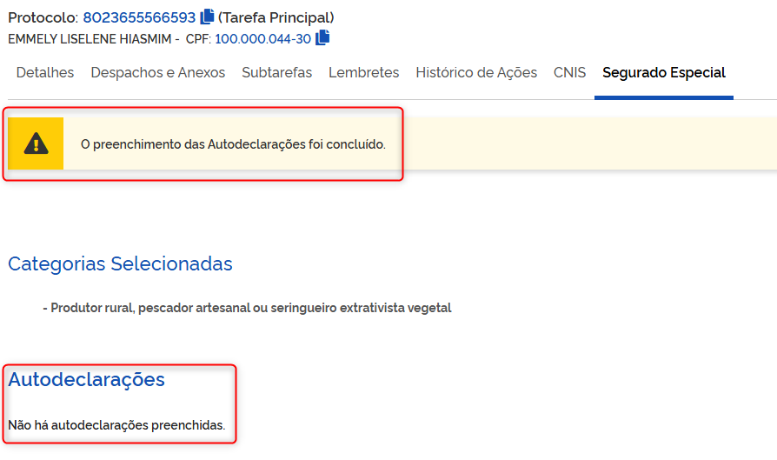
23 | Carlos | Preenchimento da autodeclaração |  | PAT | Servidor | Conclusão do requerimento sem o envio da autodeclaração |  |  | 2026-08-11 |  |  | [Sugestão de melhoria para a equipe INSS, a validar] Trazer a opção de finalizar o requerimento sem o preenchimento da autodeclaração para a tela anterior, onde é informada a categoria e declarada ciência, permitindo concluir o requerimento sem necessariamente informar (mas permitindo informar, se quiser) a categoria (produtor rural, indígena, empregado rural)
24 | Carlos | Preenchimento da autodeclaração | CT 15 | PAT | Servidor | Cumprimento de exigência sem o preenchimento da autodeclaração |  |  | 2026-08-11 |  |  | [Sugestão para a equipe INSS, a validar - compilado] Sugestão de alteração de texto: De "É necessário: Anexar autodeclaração do segurado especial." Para "É necessário: Anexar ou preencher autodeclaração do segurado especial." [sem o destaque]
25 | Carlos | Cumprimento de exigência | CT 23 | PAT | 135 | Cumprimento de exigência de documentação médica |  |  | 2026-08-11 |  |  | Incluir asterisco no nome do campo obrigatório "Data de início dos sintomas"
26 | Thaisa |  |  |  |  | Benefício por incapacidade fluxo presencial, após agendar a perícia e ir para tela de preenchimento da AD |  |  | 2026-08-12 |  |  | Apresenta duas telas iguais para preencher a seleção da categoria.
27 |  |  |  |  |  |  |  |  | 2026-08-13
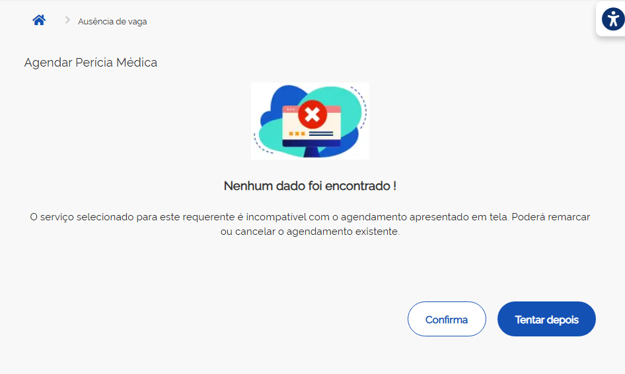
28 | Carlos | Requerimento de BI |  | Meu INSS | Interessado | Requerer novo BI com BI anterior pendente com perícia agendada |  |  | 2026-08-13 |  |  | Erro: Ao final do agendamento, o sistema informa a existência de requerimento incompatível com o agendamento "apresentado em tela" mas não aponta qual é, conforme print na coluna AH. "O serviço selecionado para este requerente é incompatível com o agendamento apresentado em tela. Poderá remarcar ou cancelar o agendamento existente." |  |  | 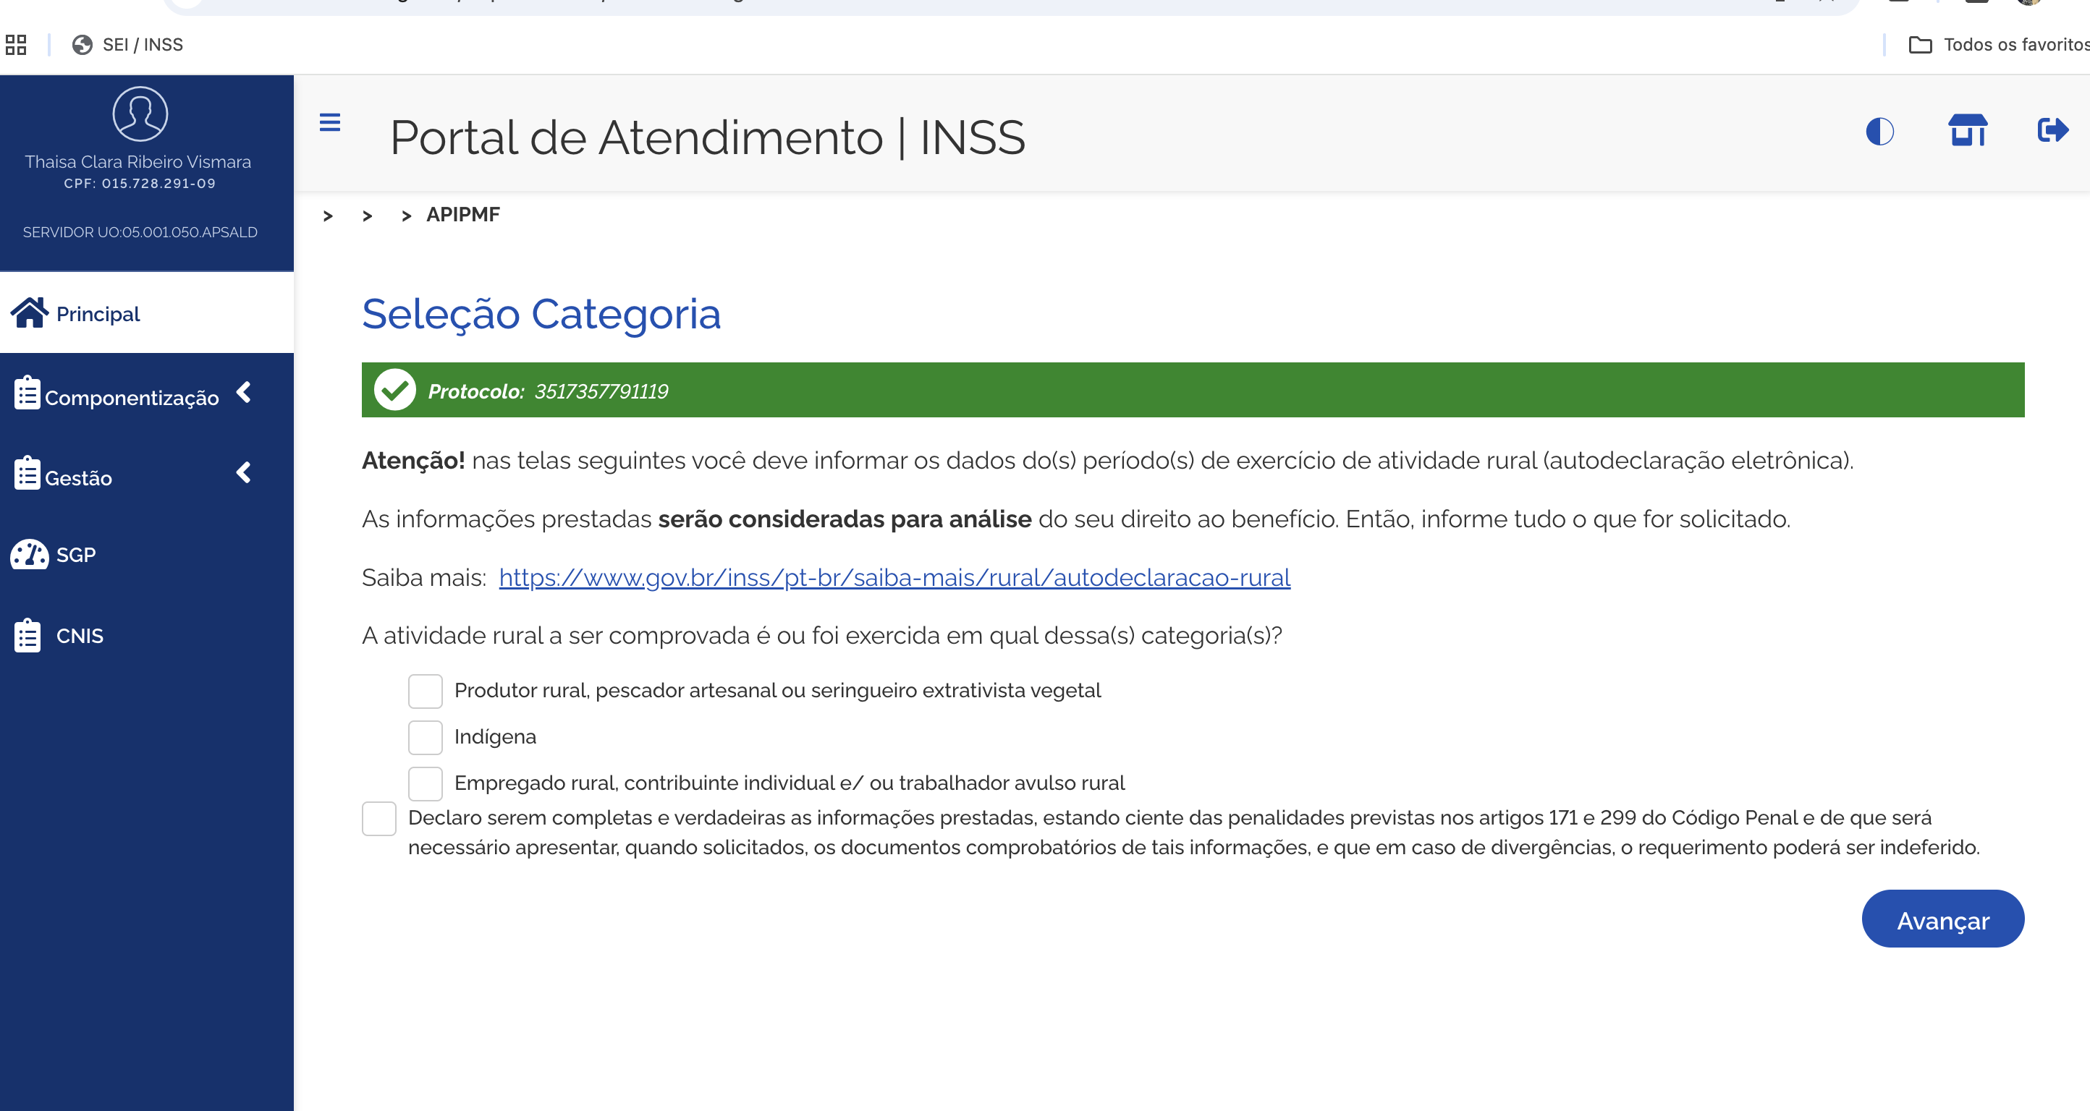 |  |  | 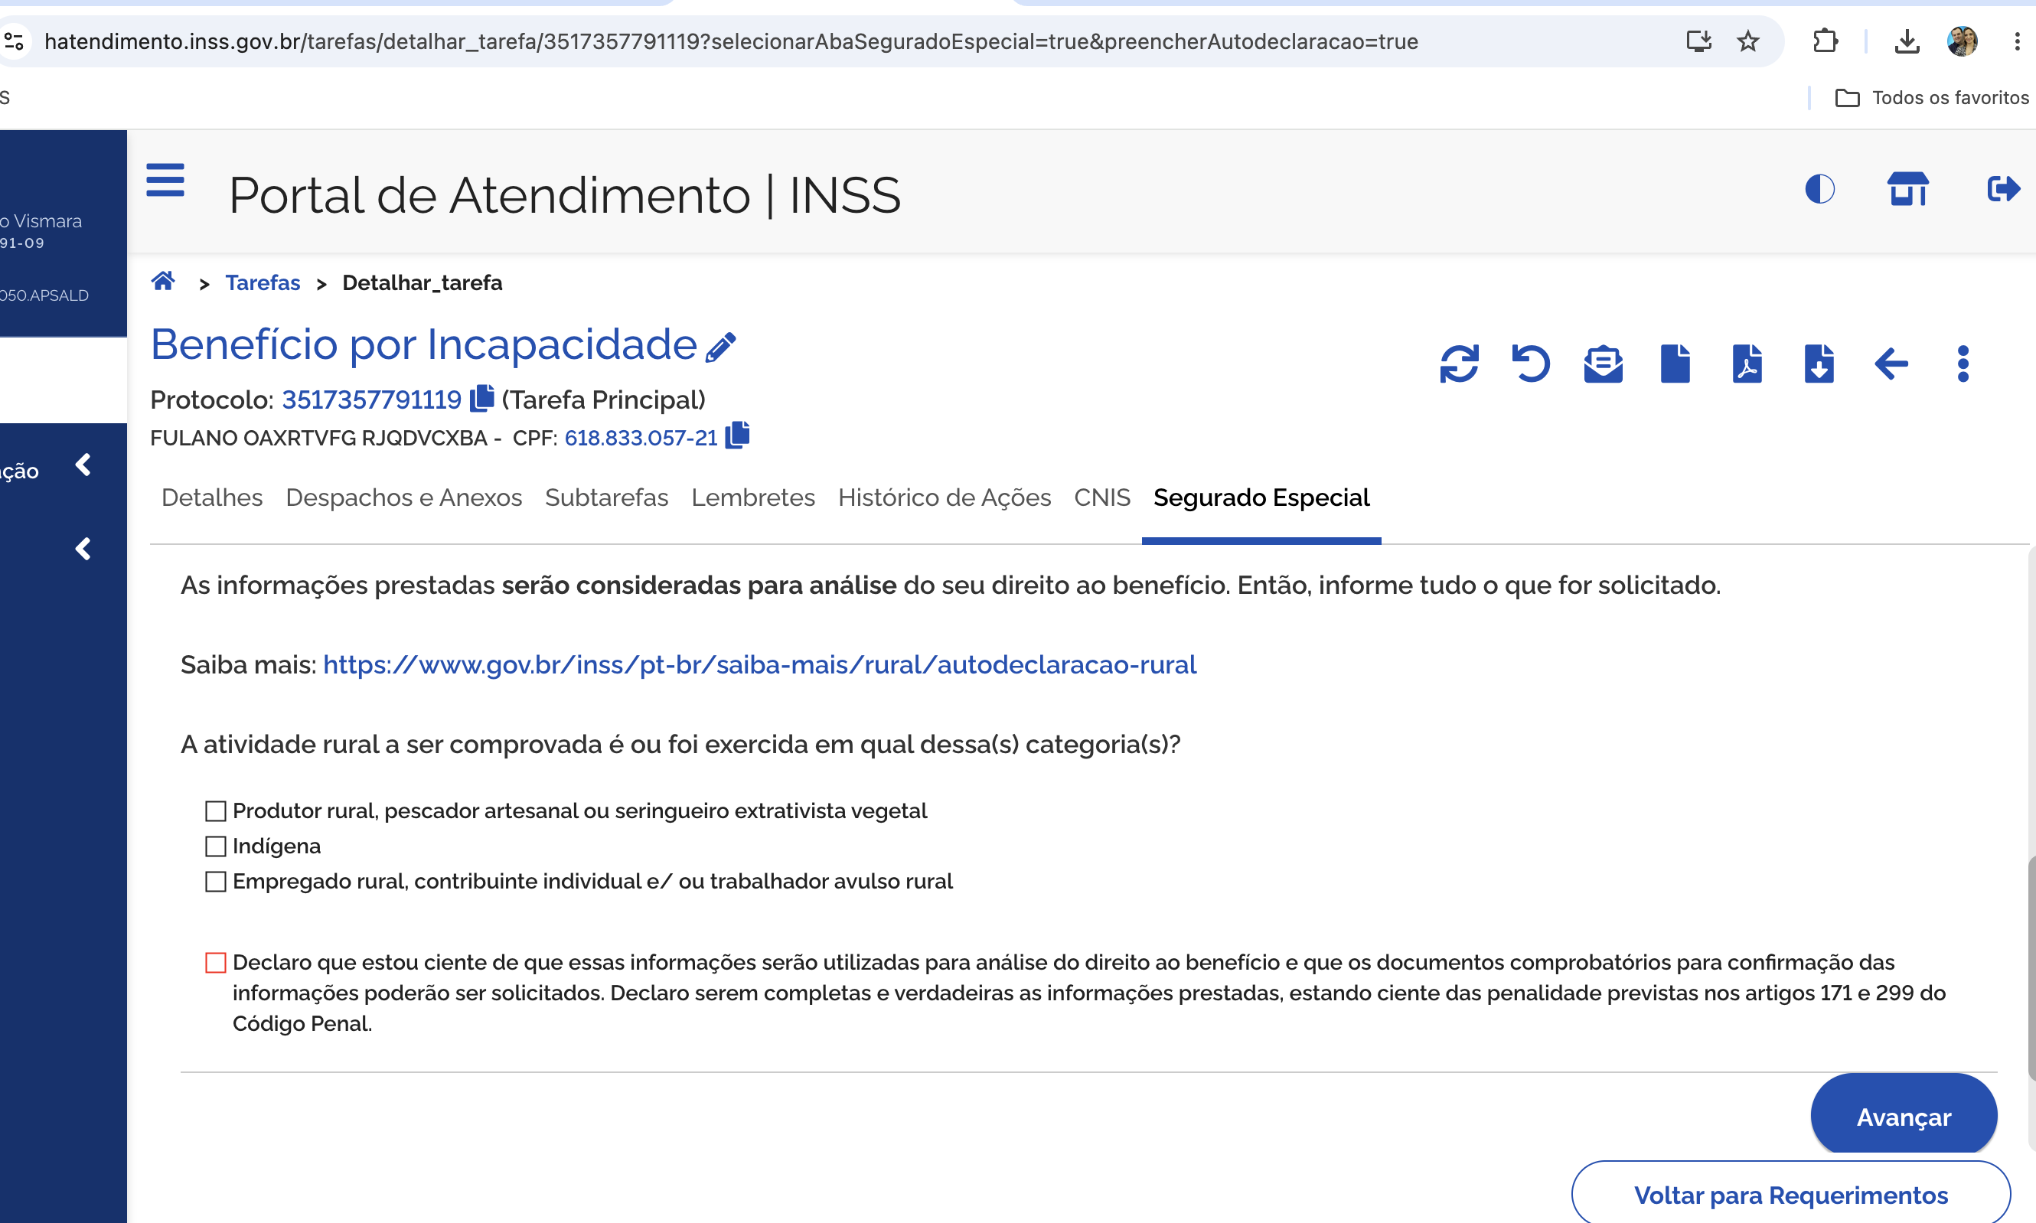
29 | Carlos | Preenchimento da autodeclaração |  | PAT | EC |  |  |  | 2026-08-13 |  |  | Sugestão: No preenchimento de campos com datas inicial e final, passar do campo da data inicial para a final com a tecla TAB. Atualmente, após preencher a data inicial, o TAB entra no calendário, em vez de passar para a data final, interrompendo o fluxo de preenchimento sem o uso do mouse
30 | Carlos | Preenchimento da autodeclaração |  | PAT | EC |  |  |  | 2026-08-13 |  |  | Após o envio da autodeclaração, a mensagem de sucesso no envio aparece rapidamente e em seguida carrega os detalhes do requerimento
31 | Carlos | Envio da autodeclaração |  | PAT |  |  |  |  | 2026-08-13 |  |  | Quando o servidor conclui o envio da autodeclaração, o sistema marca "Enviado por (CPF - undefined)", por não identificar usuário logado (envio realizado pelo batch). Sugestões, por ordem de preferência (a validar): - Enviado por aplicação parceira - Envio automatizado - [Omitir a frase] - Enviado por () - Enviado por (CPF indefinido) | [13/08] Item será tratado pela equipe do André Barroso
32 | Carlos | Retorno da autodeclaração pelo Cnis (descritivo) |  | PAT |  |  |  |  | 2026-08-13 |  |  | Quando o Cnis envia o descritivo da autodeclaração para o PAT, o sistema marca "Enviado por (CPF - undefined)", por não identificar usuário logado. Sugestões, por ordem de preferência (a validar): - Enviado por aplicação parceira - Envio automatizado - [Omitir a frase] - Enviado por () - Enviado por (CPF indefinido) | [13/08] Item será tratado pela equipe do André Barroso
33 | Carlos | Requerimento de BI |  | Meu INSS | Interessado | Conclusão do requerimento |  |  | 2026-08-13 |  |  | [Sugestão para a equipe INSS, a validar] Na tela de confirmação do requerimento, informar o número do protocolo gerado. Teste realizado no fluxo de atestmedq, sem agendamento de perícia (print coluna Q). Na sequência, o fluxo desvia para os detalhes do requerimento, onde é informado o número do protocolo, mas seria interessante informar nessa tela, momento em que o requerimento é de fato gerado. Inclusive, o usuário pode fechar o requerimento a partir desse ponto, não chegando a receber o número. |  |  | 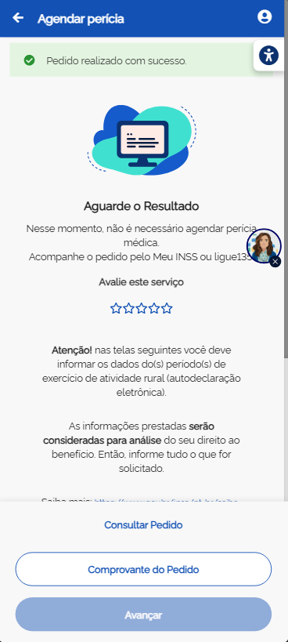
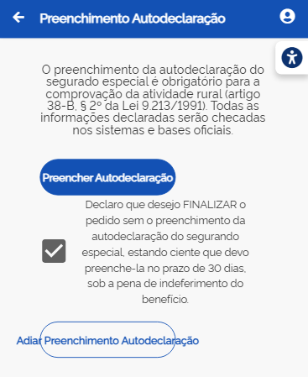
34 | Carlos | Requerimento de BI |  | Meu INSS | Interessado | Conclusão do requerimento |  |  | 2026-08-13 |  |  | Ajustar o botão ao texto "Adiar Preenchimento Autodeclaração" Coluna U Resolução utilizada: Samsung Galaxy A51/71 - 412 x 914
35 | Andréia | Cadastro da Declaração |  | PAT | Servidor | Cadastro da Declaração |  |  | 2026-08-13 |  |  | Sugestão: Durante o preenchimento da autodeclaração, permitir alterar os dados registrados em abas anteriores(antes do envio da Declaração), sem a necessidade de reiniciar segurado especial
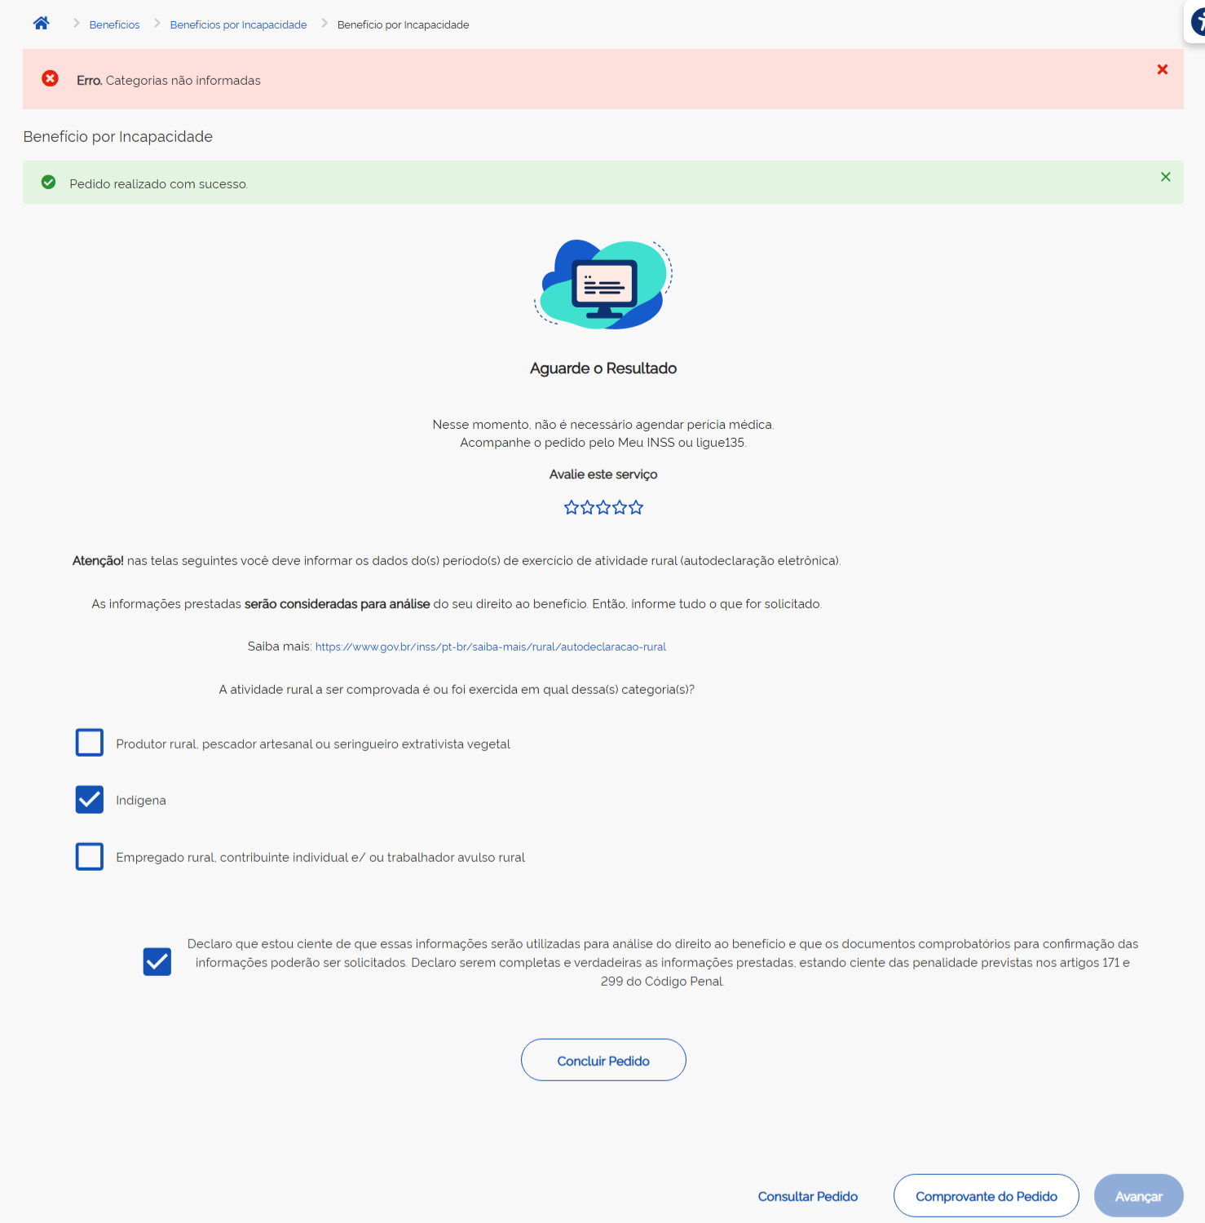
36 | Carlos | Requerimento de BI |  | Meu INSS | Interessado | Conclusão do requerimento |  |  | 2026-08-13 | 83340432791 |  | Erro: Na conclusão do requerimento de BI, ao informar as categorias que não solicitam autodeclaração (indígena e empregado rural), está retornando a mensagem "Erro. Categorias não informadas" ao clicar no botão Concluir Requerimento Print na coluna AA
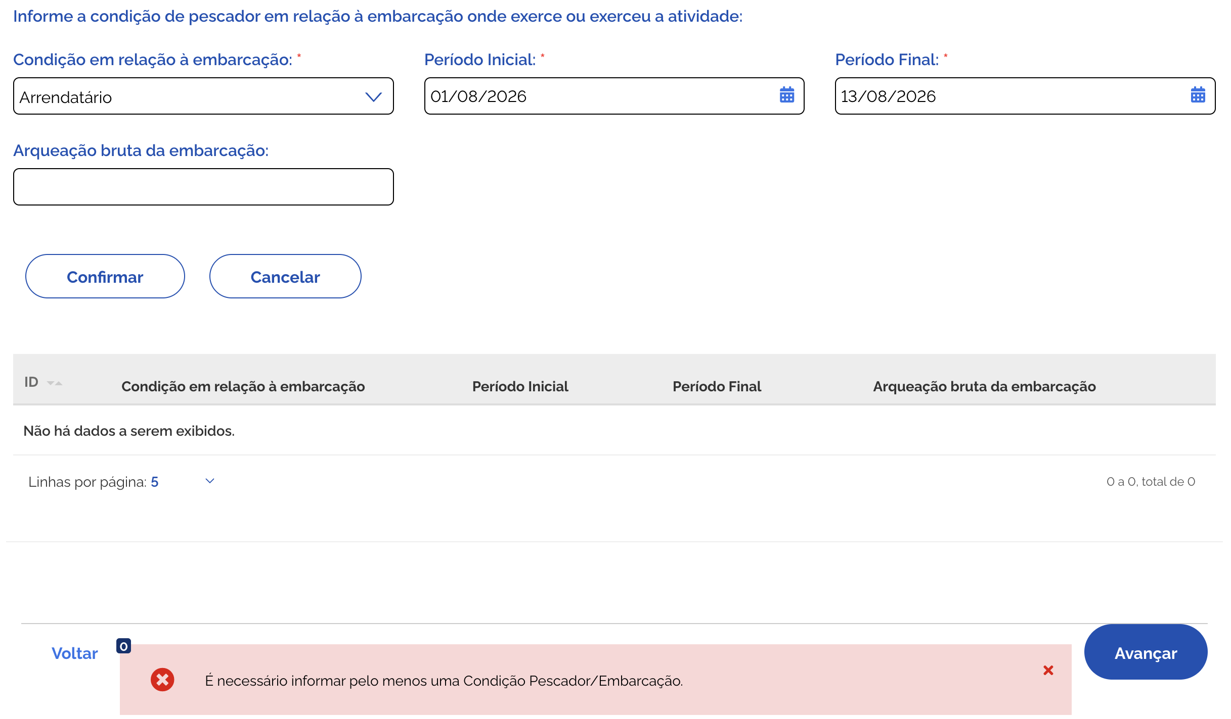
37 | THAISA | Audeclaração |  | EC |  | Preenchimento da autodeclaração - atividade pescador |  |  | 2026-08-13 |  |  | O Campo "Arqueação bruta da embarcação" não tem asterisco, mas exige o preenchimento
38 | Carlos | Requerimento de BI |  | PAT | Servidor | Seleção da unidade do OP |  |  | 2026-08-13 |  |  | Erro: No formulário de busca da unidade do Órão Pagador, aba Consultar por CEP, após uma primeira busca, o campo CEP não permite mais apagar o CEP digitado.
39 | Carlos | Requerimento de BI |  | PAT | Servidor | Seleção da unidade do OP |  |  | 2026-08-13 |  |  | Erro: No formulário de busca da unidade do Órão Pagador, aba Consultar por Município, após uma primeira busca, o combo de UF para de funcionar (não deixa mais selecionar nenhuma opção).
40 | Carlos | Integração |  | PAT | Servidor | Inclusão da divergência 202 |  |  | 2026-08-13 | 66752400059 |  | Para verificação na semana 2 (análise de risco): A divergência 202 não está comandando exigência para agendamento após o cumprimento da exigência da autodeclaração. Protocolo 4077571240411
41 | Andréia | Requerimento BI |  | 135 e EC |  | Inclusão de requerimento de BI segurado especial |  | Que no comunicado de exigências fosse incluso a necessidade de preencher a Autodeclaração EC e central 135, quando entrar em exigência de documentos médicos, já mencionar a necessidade de preenchimento da AD.
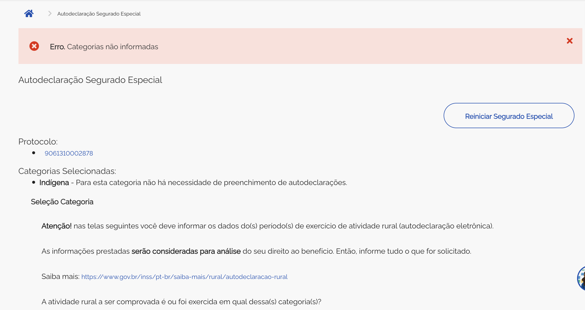
42 | Thaisa | Autodeclaração |  | MEUINSS |  |  |  |  | 2026-08-13 | 9061310002878 |  | * Não está sendo possível iniciar o preenchimento da Autodeclaração pelo Meu INSS. Mesmo após a seleção de uma categoria, o sistema apresenta a mensagem de erro "Categorias não informadas", impedindo o avanço para a próxima etapa do fluxo.
43 | Carlos | Requerimento de BI |  | Meu INSS | Interessado |  |  |  | 2026-08-14 |  |  | O campo "Qual a profissão ou atividade a pessoa exerce", no requerimento de BI, está ficando persistente. Após preenchido, ao reiniciar o processo (abrindo novo requerimento), o campo já vem preenchido com o valor anterior. Print coluna Y
44 | Thaisa | Autodeclaração |  | todos |  | Preenchimento da autodeclaração -proprietário rural |  | Aumentar o número de caracteres e permitir a inclusão de letras | 2026-08-14 |  |  | Incluir asterisco nos campos obrigatórios: - Dados complementares sobre o cumprimento da exigência - Data de início dos sintomas
45 | Thaisa | Autodeclaração |  | todos
46 | Carlos | Cumprimento de Exigência |  | PAT | EC |  |  |  | 2026-08-14
47 | Carlos | Envio da autodeclaração |  | PAT |  |  |  |  | 2026-08-14 | 10000058793 |  | Erro: A autodeclaração para indígena e empregado rural está permitindo Reinciar Segurado Especial após o envio. Inclusive, permite reiniciar e sair sem concluir o novo envio, de forma que o requerimento passa a ficar sem a autodeclaração mas não marca mais a divergência, consequentemente não abre exigência
48
49 | Thaisa | Autodeclaração |  | todos |  | Preenchimento da autodeclaração -proprietário rural |  | Ter um campo informando a obrigatoriedade de preencher pelo menos um campo de CPF do proprietáro, CNPJ da Propriedade: ou CEI da Propriedade:
50

